策略分析
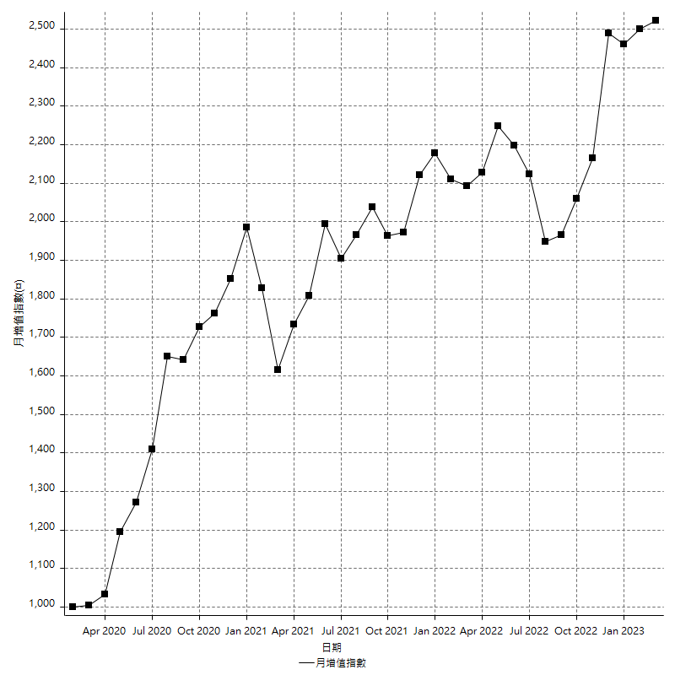
策略績效總結果

 | 所有交易 | 多單 | 空單
淨利 | 302200 | 600 | 301600
毛利 | 1250600 | 9000 | 1241600
毛損 | -948400 | -8400 | -940000
調整後淨利 | 126016.43128 | -16800 | 126236.63199
調整後毛利 | 1161723.728 | 0 | 1153139.6627
調整後毛損 | -1035707.2968 | -16800 | -1026903.0307
特定淨利 | -142200 | 600 | -142800
特定毛利 | 806200 | 9000 | 797200
特定毛損 | -948400 | -8400 | -940000
帳戶所需金額 | 82200 | 8400 | 73800
帳戶報酬 | 367.63990268 | 7.1428571429 | 408.67208672
初始資本報酬 | 151.1 | 0.3 | 150.8
最大策略虧損 | -85800 | -12600 | -80600
最大策略虧損 (%) | -21.61209068 | -5.9099437148 | -19.948453608
最大平倉交易虧損 | -82200 | -8400 | -73800
最大平倉交易虧損 (%) | -20.705289673 | -4.019138756 | -19.020618557
最大的策略虧損報酬 | 3.5221445221 | 0.047619047619 | 3.7419354839
獲利因子 | 1.3186419232 | 1.0714285714 | 1.3208510638
調整獲利因子 | 1.1216718581 | 0 | 1.122929457
特定獲利因子 | -0.85006326445 | 1.0714285714 | -0.84808510638
最大持有契約數量 | 1 | 1 | 1
滑價支付 | 54400 | 800 | 53600
佣金支付 | 0 | 0 | 0
未平倉部位損益 | n/a | n/a | n/a
年報酬率 | 49.056800232 | 0.097399338646 | 48.959400893
月報酬率 | 4.088066686 | 0.0081166115539 | 4.0799500744
買進持有績效 | 71211.34461 | 66319.939602 | 71211.34461
平均月報酬 | 7952.6315789
月報酬的標準差 | 21895.399206

績效比率

成長潛力比(Upside Potential Ratio) | 41.784568846
夏普比率 | 0.4211770749
索丁諾比率 | 0.72734212601
Fouse 比率 | 0.022915857149
Calmar 比率 | 0.0057008830022
Sterling 比率 | 0.0019556341121
淨利/最大損失百分比 | 3597.6190476
淨利/最大交易績效拉回百分比 | 3777.5
淨利/最大策略績效拉回百分比 | 352.21445221
特定淨利/最大損失百分比 | -1692.8571429
特定淨利/最大交易績效拉回百分比 | -1777.5
特定淨利/最大策略績效拉回百分比 | -165.73426573
調整後淨利/最大損失百分比 | 1500.1956105
調整後淨利/最大交易績效拉回百分比 | 1575.205391
調整後淨利/最大策略績效拉回百分比 | 146.87229753

時間分析

交易期間 | 3 Yrs, 1 Mth, 3 Dys, 11 Mins
策略在市場的時間 | 8 Dys, 23 Hrs, 6 Mins
策略在市場的時間百分比 | 0.79666125724
最長的持平期間 | 1 Mth, 5 Dys, 22 Hrs, 1 Min
最大獲利日期 | 2021-05-19
最大虧損日期 | 2020-02-12
最大策略虧損日期 | 2/24/21
最大平倉交易虧損日期 | 3/3/21

詳細權益曲線

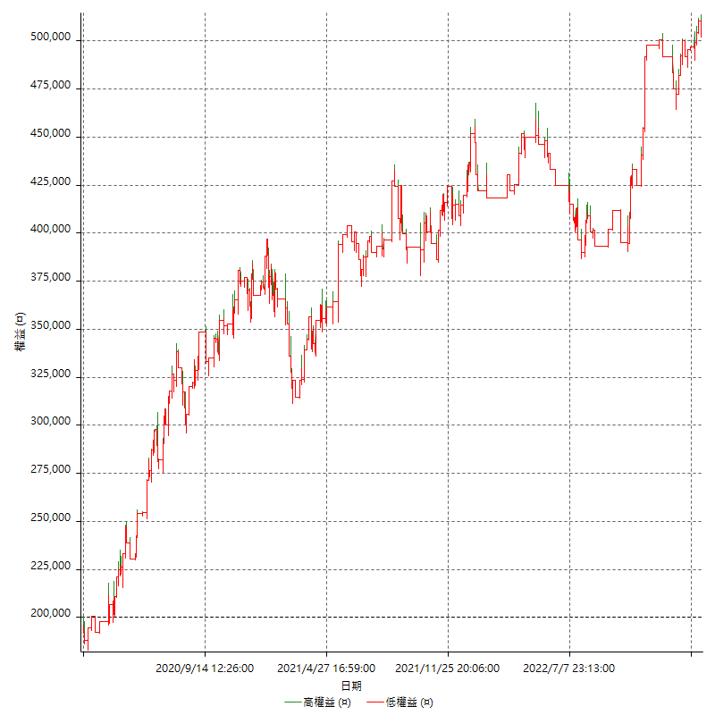

詳細權益曲線及績效拉回

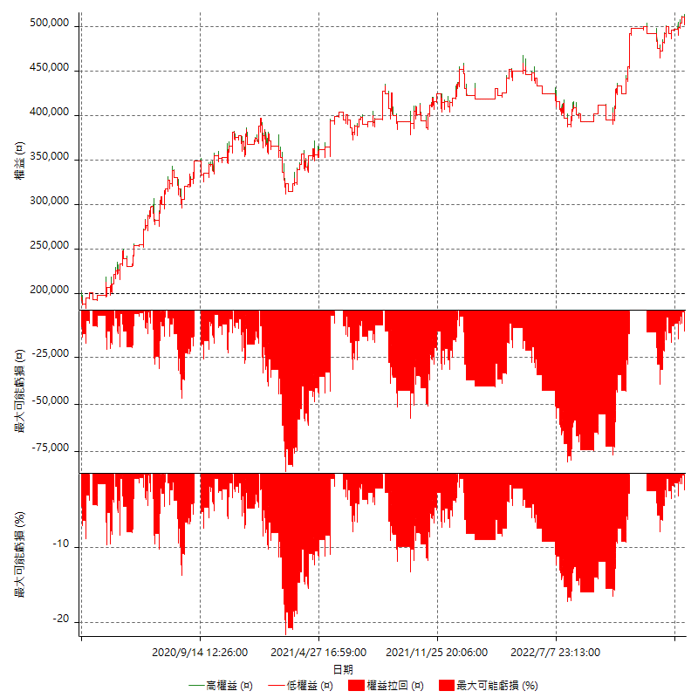

多單詳細權益曲線

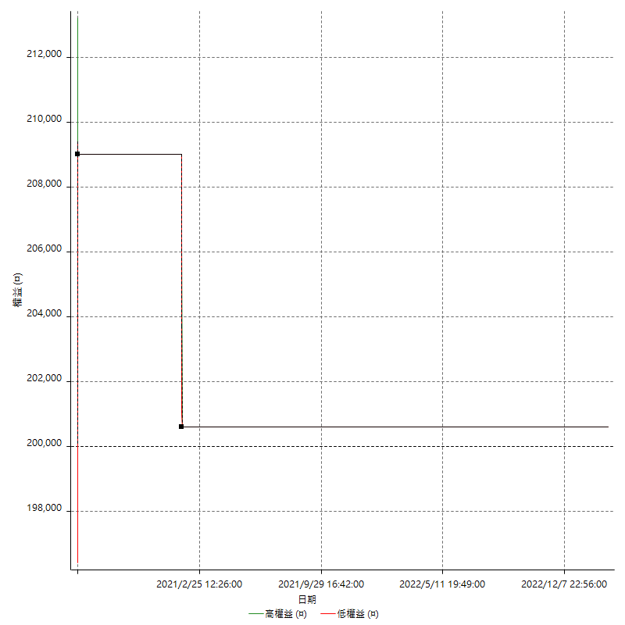

空單詳細權益曲線

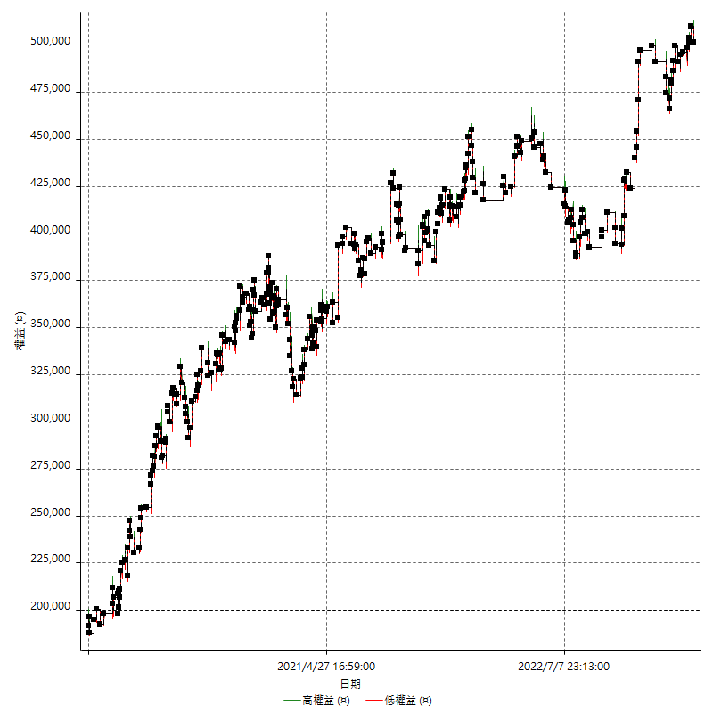

權益增加 & 拉回

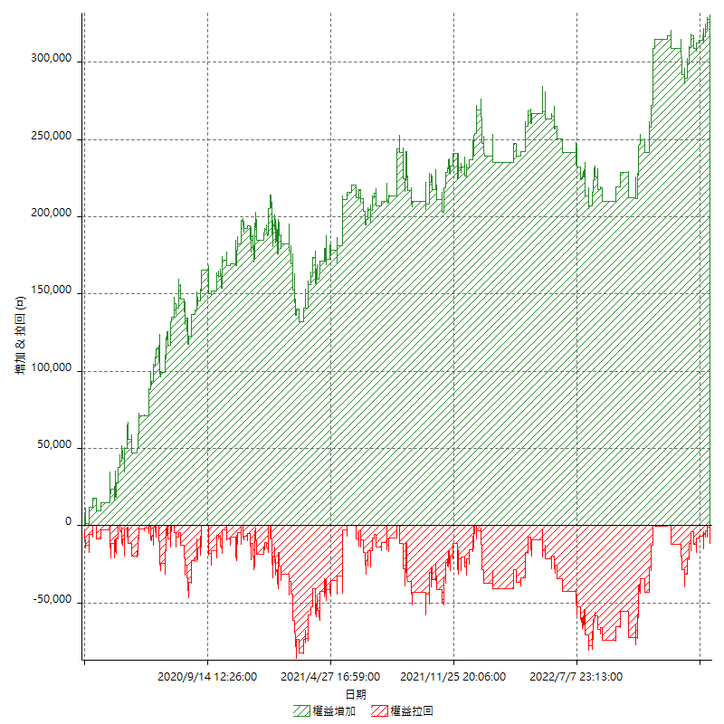

權益增加 & 拉回(%)

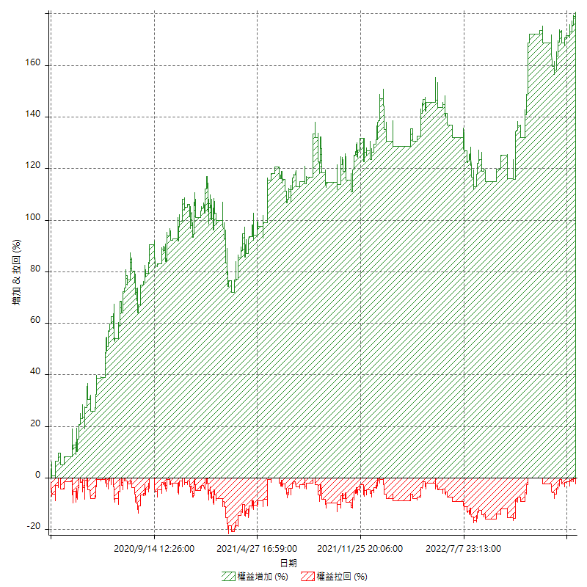

平倉權益曲線

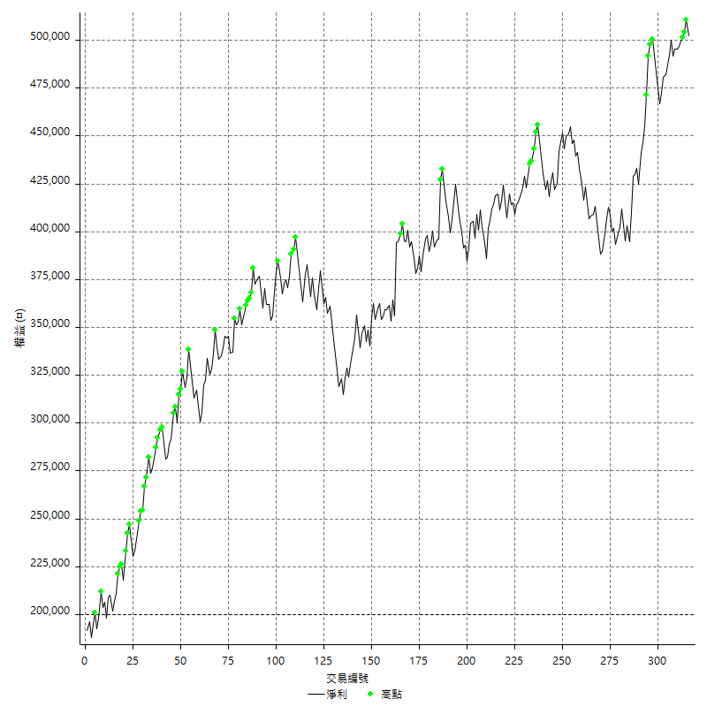

平倉權益曲線及績效拉回

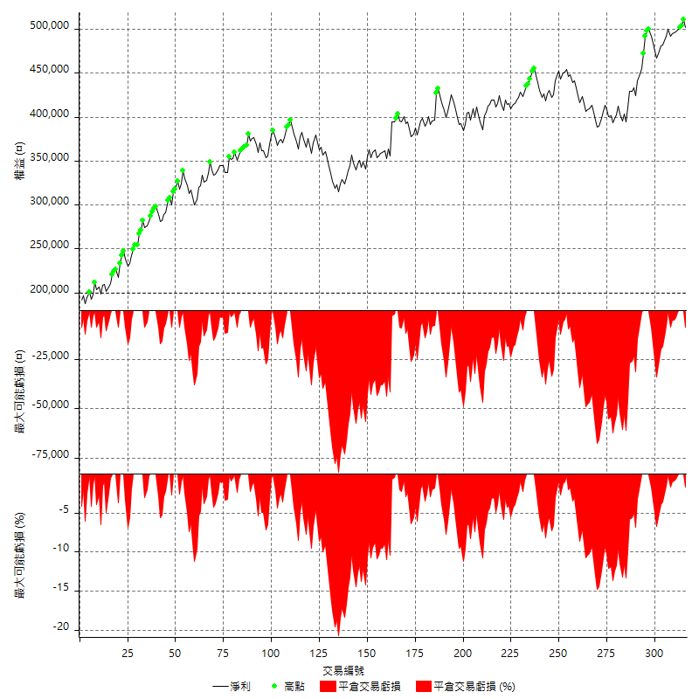

買進持有績效



月增值指數

交易分析
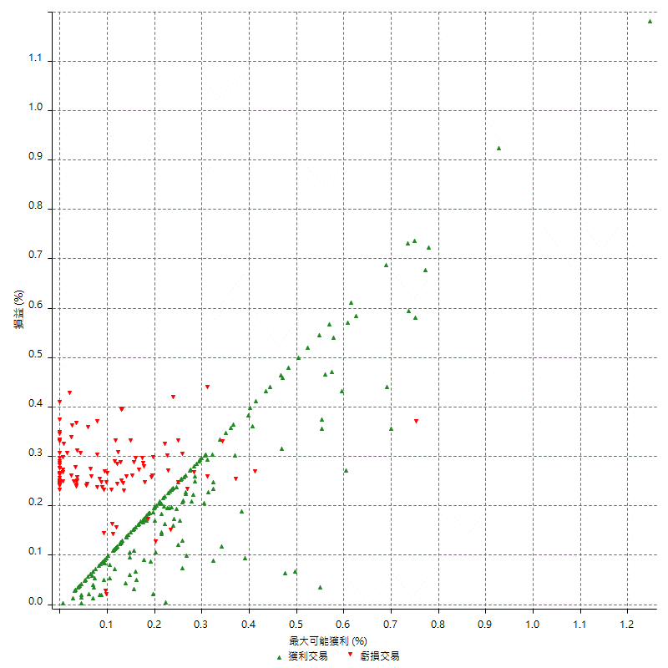
總交易分析

 | 所有交易 | 多單 | 空單
交易總次數 | 316 | 2 | 314
未平倉交易總數量 | 0 | 0 | 0
獲利交易次數 | 198 | 1 | 197
虧損交易次數 | 118 | 1 | 117
勝率 | 62.658227848 | 50 | 62.738853503
平均交易(獲利 & 虧損) | 956.32911392 | 300 | 960.50955414
平均獲利交易 | 6316.1616162 | 9000 | 6302.5380711
平均虧損交易 | -8037.2881356 | -8400 | -8034.1880342
平均獲利/平均虧損 比率 | -0.78585730779 | 1.0714285714 | -0.78446484502
最大的交易獲利 | 38400 | 9000 | 38400
最大的交易虧損 | -8400 | -8400 | -8400
平倉交易的平均K棒數 | 3.2 | 2.5 | 3.2
獲利平倉交易的平均K棒數 | 3.2 | 3 | 3.2
虧損平倉交易的平均K棒數 | 3.2 | 2 | 3.2
平倉交易間的平均K棒數 | n/a | n/a | n/a
獲利平倉交易間的平均K棒數 | 261.4 | 52388 | 262.8
虧損平倉交易間的平均K棒數 | 440.8 | 52389 | 444.5

極端交易

 | 全部 | 正 | 負
1 Std. Deviation of Avg. Trade | 8094.410641 | 5136.7928739 | 1333.063858
平均交易金額 +1標準差 | 9050.7397549 | 11452.95449 | -6704.2242776
平均交易金額 -1標準差 | -7138.081527 | 1179.3687422 | -9370.3519936
極端交易次數 | 28 | 28 | 0
極端交易損益比 |  | 444400

最大獲利/最大虧損

 | 最大可能獲利 | 最大可能虧損
最大值 | 40400 | -8000
最大值日期 | 2021-05-19 | 2020-02-12
平均值 | 5826.5822785 | -4739.2405063
最大值 (%) | 1.2462981244 | -0.4158004158
最大值 (%) 日期 | 2021-05-19 | 2020-03-26
平均值 (%) | 0.20247770461 | -0.16164591053
1標準差 | 5270.4677991 | 2995.5911613
平均交易金額 +1標準差 | 11097.050078 | -1743.6493451
平均交易金額 -1標準差 | 556.11447934 | -7734.8316676

交易序列分析

Z值 | 0.075459987471
信賴界限 | 0.060152067687
策略精確預期 | 956.32911392
最大連續獲利交易次數 | 8
最大連續虧損交易次數 | 5
最大連續獲利金額 | 75800
最大連續虧損金額 | -42000
最大連續獲利 (%) | 22.482638889
最大連續虧損 (%) | -11.63434903

交易序列統計量

連續獲利 | 序列編號 | 序列的平均獲利 | 下筆交易的平均虧損
1 | 25 | 5256 | -8184
2 | 18 | 6744.4444444 | -7666.6666667
3 | 10 | 6426.6666667 | -7620
4 | 10 | 7805 | -7980
5 | 3 | 4786.6666667 | -7533.3333333
6 | 5 | 5106.6666667 | -8400
7 | 2 | 6757.1428571 | -8400
8 | 1 | 6475 | -8400
連續虧損 | 序列編號 | 序列的平均虧損 | 下筆交易的平均獲利
1 | 49 | -7808.1632653 | 6506.122449
2 | 16 | -7968.75 | 5525
3 | 4 | -8400 | 7100
4 | 5 | -8400 | 6600
5 | 1 | -8400 | 4200

總交易

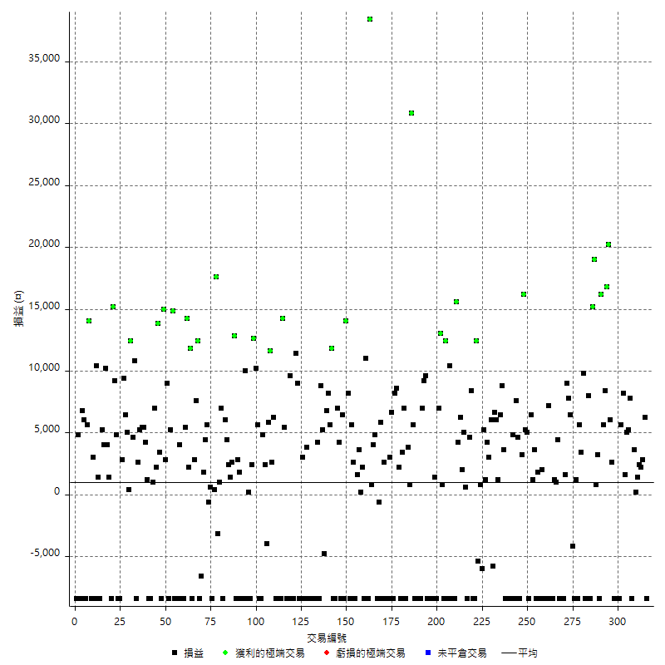

獲利交易

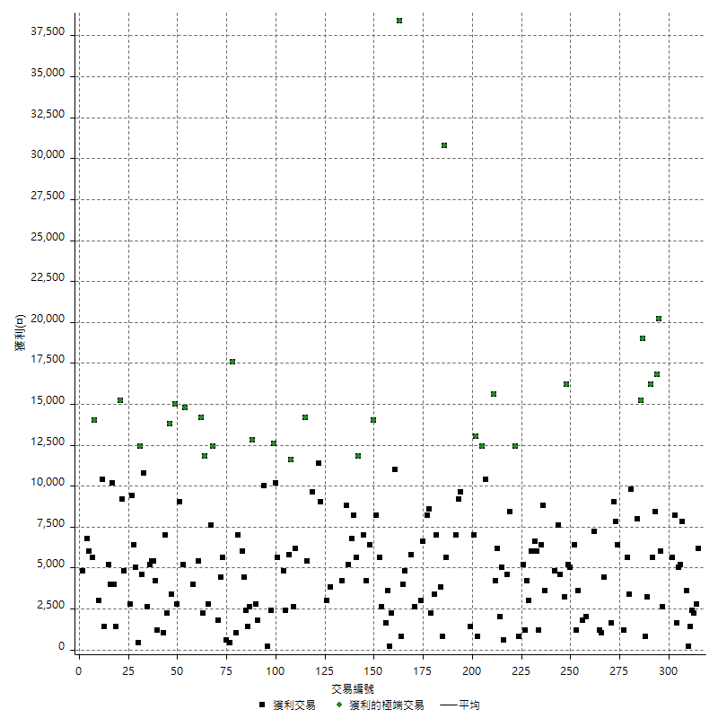

虧損交易

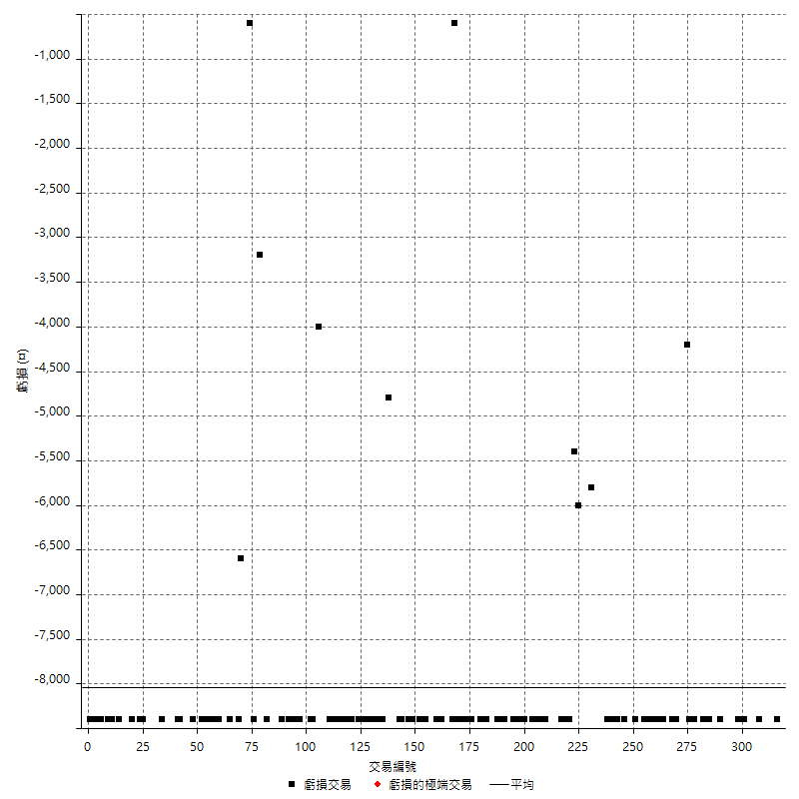

最大可能虧損

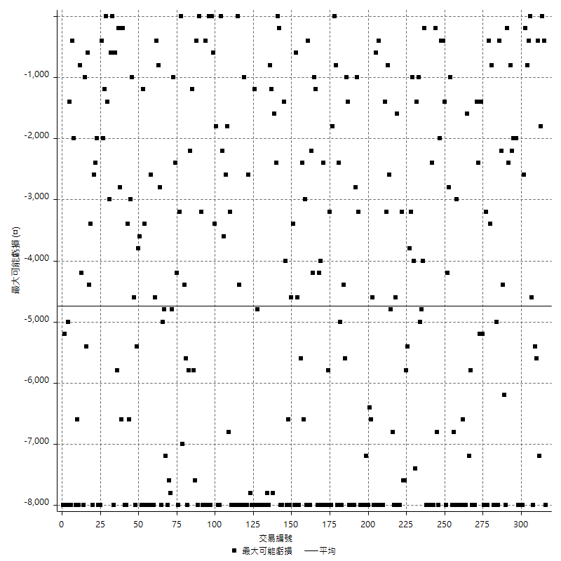

虧損的損益

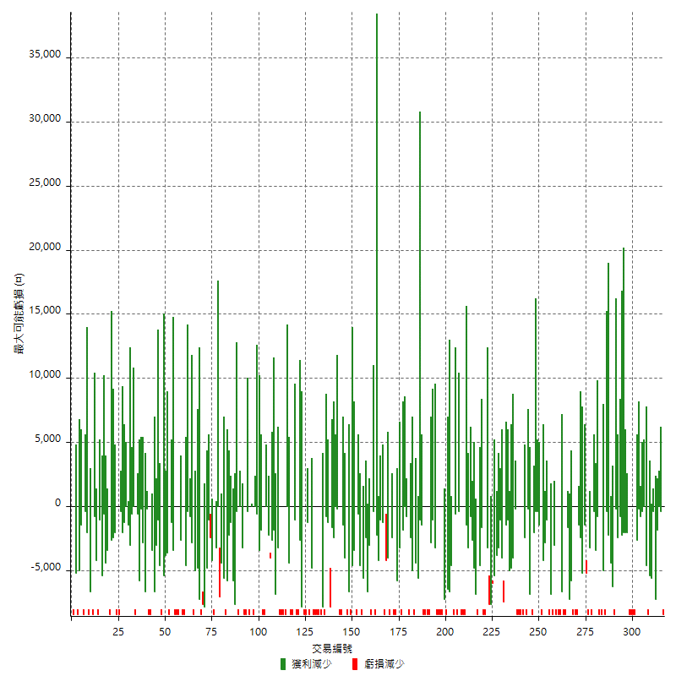

最大虧損幅度

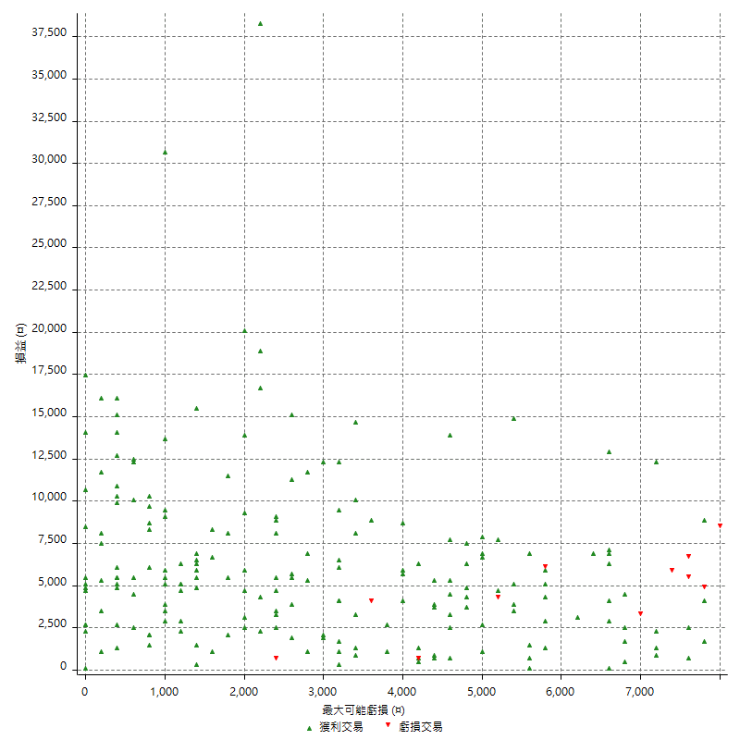

最大虧損幅度 (%)

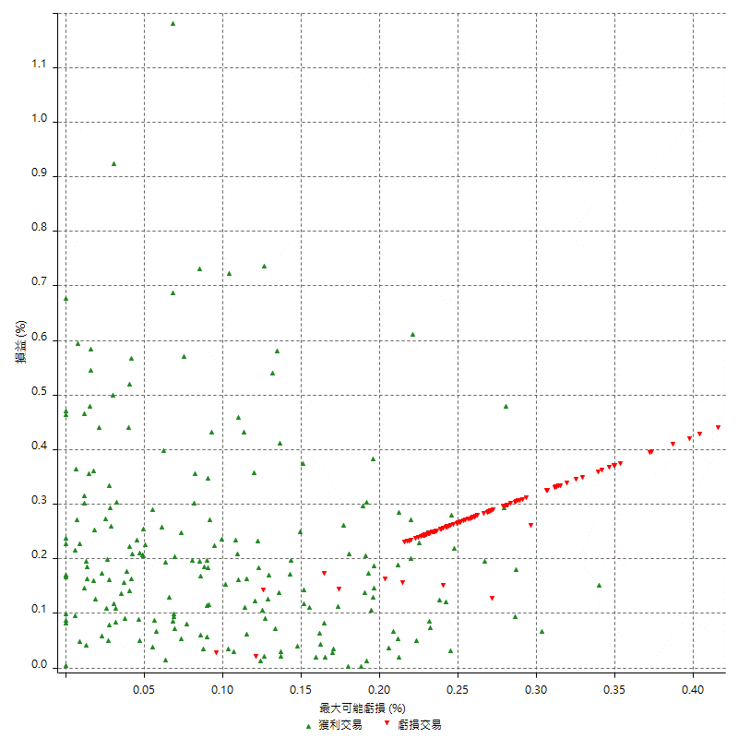

最大可能獲利

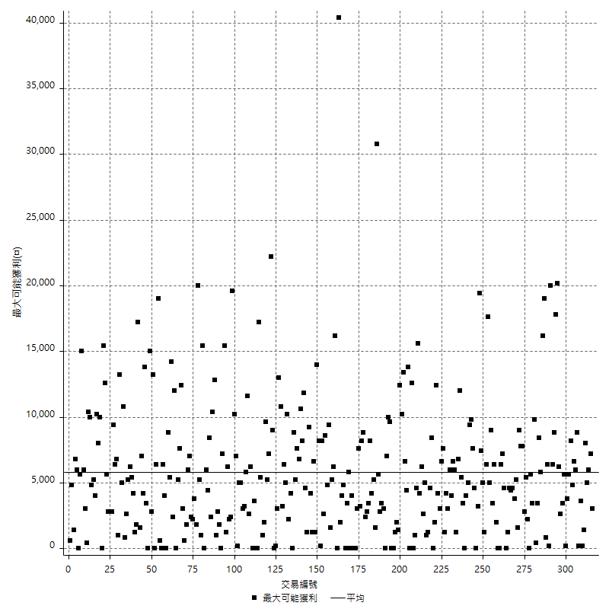

獲利的損益

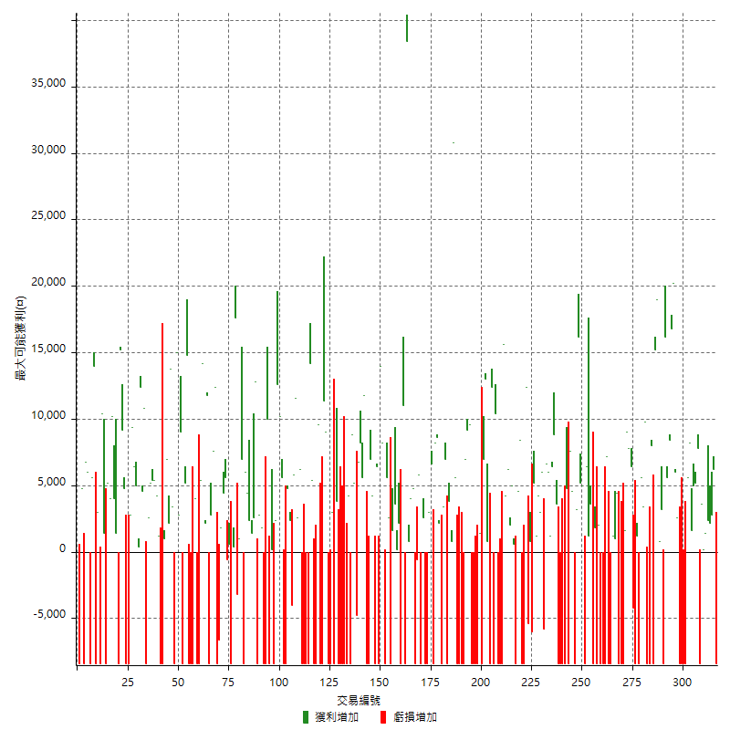

最大獲利幅度

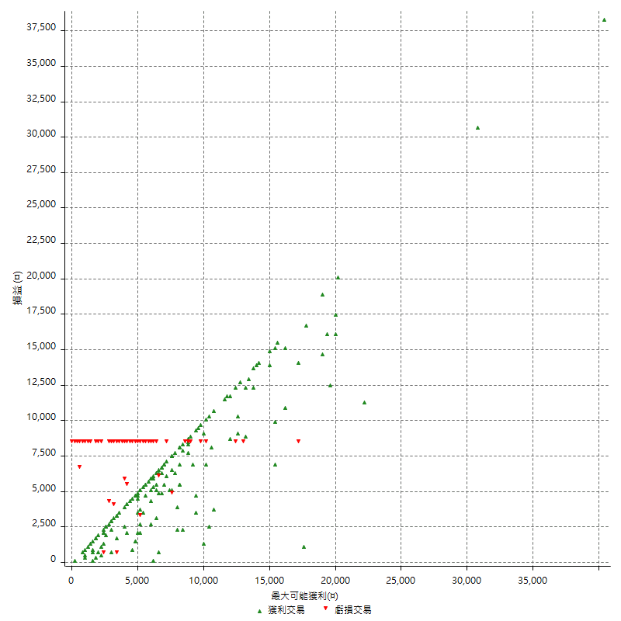

最大獲利幅度 (%)

週期性分析
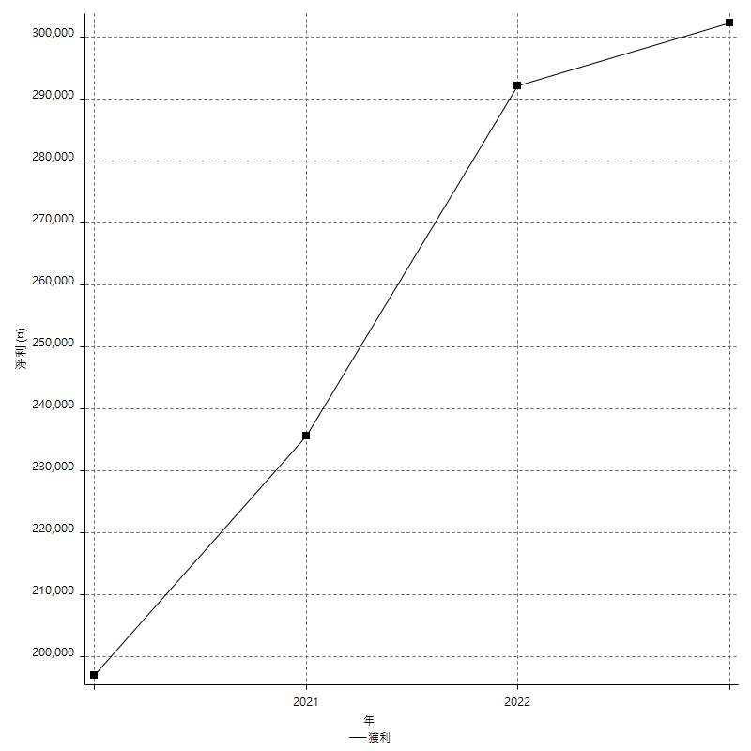
Daily Period Analysis

期間 | 獲利(¤) | 獲利(%) | 毛利 | 毛損 | 交易次數 | 勝率
2023-03-07 | -8400 | -1.6451233843 | 0 | -8400 | 1 | 0
2023-03-02 | 6200 | 1.2291831879 | 6200 | 0 | 1 | 100
2023-02-24 | 5000 | 1.0012014417 | 5000 | 0 | 2 | 100
2023-02-21 | 2400 | 0.48289738431 | 2400 | 0 | 1 | 100
2023-02-14 | 1400 | 0.28248587571 | 1400 | 0 | 1 | 100
2023-02-09 | 3800 | 0.77267181781 | 3800 | 0 | 2 | 100
2023-02-03 | -8400 | -1.6793282687 | 0 | -8400 | 1 | 0
2023-01-31 | 7800 | 1.5840779854 | 7800 | 0 | 1 | 100
2023-01-17 | 10200 | 2.1153048528 | 10200 | 0 | 2 | 100
2023-01-13 | 9800 | 2.0745131245 | 9800 | 0 | 2 | 100
2023-01-10 | -2800 | -0.58922558923 | 5600 | -8400 | 2 | 50
2023-01-04 | -16800 | -3.4146341463 | 0 | -16800 | 2 | 0
2022-12-15 | -8400 | -1.6786570743 | 0 | -8400 | 1 | 0
2022-12-09 | 2600 | 0.52229811169 | 2600 | 0 | 1 | 100
2022-11-18 | 6000 | 1.2200081334 | 6000 | 0 | 1 | 100
2022-11-16 | 37000 | 8.1354441513 | 37000 | 0 | 2 | 100
2022-11-14 | 14000 | 3.1760435572 | 14000 | 0 | 2 | 100
2022-11-10 | 16200 | 3.8153556288 | 16200 | 0 | 1 | 100
2022-11-02 | -8400 | -1.9399538106 | 0 | -8400 | 1 | 0
2022-10-26 | 3200 | 0.74453234062 | 3200 | 0 | 1 | 100
2022-10-24 | 800 | 0.18648018648 | 800 | 0 | 1 | 100
2022-10-21 | 34200 | 8.6626139818 | 34200 | 0 | 2 | 100
2022-10-18 | -400 | -0.1012145749 | 8000 | -8400 | 2 | 50
2022-10-05 | -16800 | -4.0776699029 | 0 | -16800 | 2 | 0
2022-09-21 | 9800 | 2.4365987071 | 9800 | 0 | 1 | 100
2022-09-13 | 9000 | 2.2889114954 | 9000 | 0 | 2 | 100
2022-08-19 | -8400 | -2.0916334661 | 0 | -8400 | 1 | 0
2022-08-17 | 1200 | 0.2997002997 | 1200 | 0 | 1 | 100
2022-08-12 | -8400 | -2.0547945205 | 0 | -8400 | 1 | 0
2022-08-08 | 2200 | 0.54107230694 | 6400 | -4200 | 2 | 50
2022-08-04 | 7800 | 1.9558676028 | 7800 | 0 | 1 | 100
2022-08-03 | 9000 | 2.3088763468 | 9000 | 0 | 1 | 100
2022-07-28 | -6800 | -1.714573878 | 1600 | -8400 | 2 | 50
2022-07-22 | -16800 | -4.0638606676 | 0 | -16800 | 2 | 0
2022-07-20 | 4400 | 1.075794621 | 4400 | 0 | 1 | 100
2022-07-19 | 1000 | 0.24509803922 | 1000 | 0 | 1 | 100
2022-07-15 | 1200 | 0.29498525074 | 1200 | 0 | 1 | 100
2022-07-14 | -8400 | -2.0231213873 | 0 | -8400 | 1 | 0
2022-07-08 | -1200 | -0.28818443804 | 7200 | -8400 | 2 | 50
2022-07-07 | -8400 | -1.9774011299 | 0 | -8400 | 1 | 0
2022-06-15 | -8400 | -1.9390581717 | 0 | -8400 | 1 | 0
2022-06-06 | -8400 | -1.902173913 | 0 | -8400 | 1 | 0
2022-06-01 | 2000 | 0.45495905369 | 2000 | 0 | 1 | 100
2022-05-31 | -8400 | -1.875 | 0 | -8400 | 1 | 0
2022-05-26 | 1800 | 0.40340654415 | 1800 | 0 | 1 | 100
2022-05-16 | -4800 | -1.0643015521 | 3600 | -8400 | 2 | 50
2022-05-11 | 1200 | 0.26678523788 | 1200 | 0 | 1 | 100
2022-04-21 | 6400 | 1.4433919711 | 6400 | 0 | 1 | 100
2022-04-20 | -8400 | -1.8592297477 | 0 | -8400 | 1 | 0
2022-04-14 | 10200 | 2.3097826087 | 10200 | 0 | 2 | 100
2022-04-11 | 16200 | 3.808180536 | 16200 | 0 | 1 | 100
2022-03-31 | 3200 | 0.75793462814 | 3200 | 0 | 1 | 100
2022-03-23 | -8400 | -1.9507663725 | 0 | -8400 | 1 | 0
2022-03-18 | 12200 | 2.9158699809 | 12200 | 0 | 2 | 100
2022-02-10 | -3600 | -0.85308056872 | 4800 | -8400 | 2 | 50
2022-01-18 | -8400 | -1.9516728625 | 0 | -8400 | 1 | 0
2022-01-13 | -16800 | -3.7567084079 | 0 | -16800 | 2 | 0
2022-01-12 | -4800 | -1.0619469027 | 3600 | -8400 | 2 | 50
2022-01-05 | 15200 | 3.4798534799 | 15200 | 0 | 2 | 100
2022-01-03 | 1200 | 0.27548209366 | 1200 | 0 | 1 | 100
2021-12-30 | 12600 | 2.9787234043 | 12600 | 0 | 2 | 100
2021-12-29 | 200 | 0.047303689688 | 6000 | -5800 | 2 | 50
2021-12-28 | 3000 | 0.71462601239 | 3000 | 0 | 1 | 100
2021-12-22 | 5400 | 1.3030888031 | 5400 | 0 | 2 | 100
2021-12-17 | 5200 | 1.2707722385 | 5200 | 0 | 1 | 100
2021-12-15 | -6000 | -1.4450867052 | 0 | -6000 | 1 | 0
2021-12-08 | 800 | 0.19305019305 | 800 | 0 | 1 | 100
2021-12-03 | 7000 | 1.7182130584 | 12400 | -5400 | 2 | 50
2021-12-02 | -16800 | -3.9603960396 | 0 | -16800 | 2 | 0
2021-11-25 | 8400 | 2.0202020202 | 8400 | 0 | 1 | 100
2021-11-19 | 4600 | 1.1186770428 | 4600 | 0 | 1 | 100
2021-11-18 | -8400 | -2.0019065777 | 0 | -8400 | 1 | 0
2021-11-17 | 5600 | 1.3526570048 | 5600 | 0 | 2 | 100
2021-11-16 | 2000 | 0.4854368932 | 2000 | 0 | 1 | 100
2021-11-12 | 10400 | 2.5896414343 | 10400 | 0 | 2 | 100
2021-11-10 | 15600 | 4.0414507772 | 15600 | 0 | 1 | 100
2021-11-08 | -8400 | -2.1298174442 | 0 | -8400 | 1 | 0
2021-10-28 | -8400 | -2.0854021847 | 0 | -8400 | 1 | 0
2021-10-27 | 2000 | 0.49900199601 | 10400 | -8400 | 2 | 50
2021-10-21 | -8400 | -2.0527859238 | 0 | -8400 | 1 | 0
2021-10-20 | 4000 | 0.98716683119 | 12400 | -8400 | 2 | 50
2021-10-18 | 13800 | 3.5258048033 | 13800 | 0 | 2 | 100
2021-10-08 | -1400 | -0.35641547862 | 7000 | -8400 | 2 | 50
2021-09-14 | 1400 | 0.35769034236 | 1400 | 0 | 1 | 100
2021-09-13 | -8400 | -2.1010505253 | 0 | -8400 | 1 | 0
2021-09-06 | -16800 | -4.0326452232 | 0 | -16800 | 2 | 0
2021-09-03 | -8400 | -1.9764705882 | 0 | -8400 | 1 | 0
2021-09-02 | 18800 | 4.6282619399 | 18800 | 0 | 2 | 100
2021-09-01 | -1400 | -0.34347399411 | 7000 | -8400 | 2 | 50
2021-08-30 | -16800 | -3.958529689 | 0 | -16800 | 2 | 0
2021-08-24 | -2800 | -0.65543071161 | 5600 | -8400 | 2 | 50
2021-08-19 | 30800 | 7.7699293643 | 30800 | 0 | 1 | 100
2021-08-05 | 4600 | 1.1740684022 | 4600 | 0 | 2 | 100
2021-08-03 | -1400 | -0.35605289929 | 7000 | -8400 | 2 | 50
2021-07-23 | 3400 | 0.87224217547 | 3400 | 0 | 1 | 100
2021-07-15 | -8400 | -2.1094927172 | 0 | -8400 | 1 | 0
2021-07-12 | 2200 | 0.55555555556 | 2200 | 0 | 1 | 100
2021-07-08 | 8600 | 2.2199277233 | 8600 | 0 | 1 | 100
2021-07-06 | -200 | -0.051599587203 | 8200 | -8400 | 2 | 50
2021-07-01 | 6600 | 1.7322834646 | 6600 | 0 | 1 | 100
2021-06-29 | 3000 | 0.79365079365 | 3000 | 0 | 1 | 100
2021-06-28 | -8400 | -2.1739130435 | 0 | -8400 | 1 | 0
2021-06-24 | -8400 | -2.1276595745 | 0 | -8400 | 1 | 0
2021-06-18 | -5800 | -1.4478282576 | 2600 | -8400 | 2 | 50
2021-06-16 | 5200 | 1.3151239251 | 5800 | -600 | 2 | 50
2021-06-10 | -8400 | -2.0802377415 | 0 | -8400 | 1 | 0
2021-06-02 | 4800 | 1.2030075188 | 4800 | 0 | 1 | 100
2021-05-26 | 4800 | 1.2176560122 | 4800 | 0 | 2 | 100
2021-05-19 | 30000 | 8.23723229 | 38400 | -8400 | 2 | 50
2021-05-10 | 2600 | 0.71902654867 | 11000 | -8400 | 2 | 50
2021-04-28 | 2200 | 0.61213132999 | 2200 | 0 | 1 | 100
2021-04-27 | 3800 | 1.0686164229 | 3800 | 0 | 2 | 100
2021-04-20 | -6800 | -1.8763796909 | 1600 | -8400 | 2 | 50
2021-04-19 | 8200 | 2.3150762281 | 8200 | 0 | 2 | 100
2021-04-16 | -200 | -0.056433408578 | 8200 | -8400 | 2 | 50
2021-04-09 | 5600 | 1.6055045872 | 14000 | -8400 | 2 | 50
2021-04-08 | 6400 | 1.8691588785 | 6400 | 0 | 1 | 100
2021-04-01 | -4200 | -1.2117714945 | 4200 | -8400 | 2 | 50
2021-03-31 | 7000 | 2.0612485277 | 7000 | 0 | 1 | 100
2021-03-30 | -16800 | -4.7138047138 | 0 | -16800 | 2 | 0
2021-03-25 | 11800 | 3.4242600116 | 11800 | 0 | 1 | 100
2021-03-23 | 5600 | 1.6519174041 | 5600 | 0 | 1 | 100
2021-03-17 | 15000 | 4.6296296296 | 15000 | 0 | 2 | 100
2021-03-12 | 400 | 0.12360939431 | 5200 | -4800 | 2 | 50
2021-03-10 | 8800 | 2.7954256671 | 8800 | 0 | 1 | 100
2021-03-03 | -8400 | -2.599009901 | 0 | -8400 | 1 | 0
2021-02-24 | 4200 | 1.3166144201 | 4200 | 0 | 1 | 100
2021-02-23 | -8400 | -2.5656689065 | 0 | -8400 | 1 | 0
2021-02-22 | -8400 | -2.5014889815 | 0 | -8400 | 1 | 0
2021-02-18 | -16800 | -4.7646057856 | 0 | -16800 | 2 | 0
2021-02-05 | -8400 | -2.3268698061 | 0 | -8400 | 1 | 0
2021-02-03 | -4600 | -1.2582056893 | 3800 | -8400 | 2 | 50
2021-01-20 | -5400 | -1.4555256065 | 3000 | -8400 | 2 | 50
2021-01-18 | -8400 | -2.2140221402 | 0 | -8400 | 1 | 0
2021-01-15 | 20400 | 5.6824512535 | 20400 | 0 | 2 | 100
2021-01-14 | -8400 | -2.2863364181 | 0 | -8400 | 1 | 0
2021-01-12 | 1200 | 0.327689787 | 9600 | -8400 | 2 | 50
2021-01-11 | -8400 | -2.2423918847 | 0 | -8400 | 1 | 0
2021-01-08 | -3000 | -0.79449152542 | 5400 | -8400 | 2 | 50
2021-01-06 | 5800 | 1.5599784831 | 14200 | -8400 | 2 | 50
2021-01-05 | -16800 | -4.3232115286 | 0 | -16800 | 2 | 0
2021-01-04 | -8400 | -2.1158690176 | 0 | -8400 | 1 | 0
2020-12-31 | 8800 | 2.266872746 | 8800 | 0 | 2 | 100
2020-12-29 | 17400 | 4.6925566343 | 17400 | 0 | 2 | 100
2020-12-25 | -4000 | -1.0672358591 | 0 | -4000 | 1 | 0
2020-12-22 | 2400 | 0.64446831364 | 2400 | 0 | 1 | 100
2020-12-21 | 4800 | 1.3057671382 | 4800 | 0 | 1 | 100
2020-12-09 | -8400 | -2.2340425532 | 0 | -8400 | 1 | 0
2020-12-08 | -2800 | -0.73917634636 | 5600 | -8400 | 2 | 50
2020-12-07 | 22800 | 6.404494382 | 22800 | 0 | 2 | 100
2020-12-04 | 2400 | 0.67873303167 | 2400 | 0 | 1 | 100
2020-12-03 | -8400 | -2.320441989 | 0 | -8400 | 1 | 0
2020-12-02 | -8200 | -2.2150189087 | 200 | -8400 | 2 | 50
2020-11-30 | 1600 | 0.43407487792 | 10000 | -8400 | 2 | 50
2020-11-27 | -8400 | -2.2281167109 | 0 | -8400 | 1 | 0
2020-11-24 | 1800 | 0.47974413646 | 1800 | 0 | 1 | 100
2020-11-17 | -5600 | -1.4705882353 | 2800 | -8400 | 2 | 50
2020-11-12 | 15400 | 4.214559387 | 15400 | 0 | 2 | 100
2020-11-06 | 3800 | 1.0508849558 | 3800 | 0 | 2 | 100
2020-11-05 | 10400 | 2.9612756264 | 10400 | 0 | 2 | 100
2020-11-04 | -1400 | -0.39705048213 | 7000 | -8400 | 2 | 50
2020-10-26 | 1000 | 0.28441410694 | 1000 | 0 | 1 | 100
2020-10-20 | -3200 | -0.90191657272 | 0 | -3200 | 1 | 0
2020-10-13 | 17600 | 5.2194543298 | 17600 | 0 | 1 | 100
2020-10-12 | 400 | 0.11876484561 | 400 | 0 | 1 | 100
2020-10-08 | -8400 | -2.4333719583 | 0 | -8400 | 1 | 0
2020-10-07 | 600 | 0.17411491584 | 600 | 0 | 1 | 100
2020-10-05 | -600 | -0.17381228273 | 0 | -600 | 1 | 0
2020-09-29 | 10000 | 2.9832935561 | 10000 | 0 | 2 | 100
2020-09-21 | 1800 | 0.5398920216 | 1800 | 0 | 1 | 100
2020-09-15 | -15000 | -4.3053960964 | 0 | -15000 | 2 | 0
2020-09-03 | 12400 | 3.6904761905 | 12400 | 0 | 1 | 100
2020-09-02 | 7600 | 2.3142509135 | 7600 | 0 | 1 | 100
2020-08-27 | 2800 | 0.85995085995 | 2800 | 0 | 1 | 100
2020-08-26 | 3400 | 1.0552451893 | 11800 | -8400 | 2 | 50
2020-08-24 | 2200 | 0.6875 | 2200 | 0 | 1 | 100
2020-08-18 | 14200 | 4.643557881 | 14200 | 0 | 1 | 100
2020-08-13 | 5400 | 1.7976031957 | 5400 | 0 | 1 | 100
2020-08-11 | -8400 | -2.7202072539 | 0 | -8400 | 1 | 0
2020-08-10 | -8400 | -2.6481715006 | 0 | -8400 | 1 | 0
2020-08-06 | -4400 | -1.368159204 | 4000 | -8400 | 2 | 50
2020-08-05 | -8400 | -2.5454545455 | 0 | -8400 | 1 | 0
2020-07-30 | -8400 | -2.4822695035 | 0 | -8400 | 1 | 0
2020-07-28 | 14800 | 4.5735475896 | 14800 | 0 | 1 | 100
2020-07-22 | -3200 | -0.97919216646 | 5200 | -8400 | 2 | 50
2020-07-20 | 9000 | 2.8319697923 | 9000 | 0 | 1 | 100
2020-07-15 | 2800 | 0.88888888889 | 2800 | 0 | 1 | 100
2020-07-14 | 15000 | 5 | 15000 | 0 | 1 | 100
2020-07-09 | -8400 | -2.7237354086 | 0 | -8400 | 1 | 0
2020-07-07 | 17200 | 5.9065934066 | 17200 | 0 | 2 | 100
2020-07-03 | 9200 | 3.2624113475 | 9200 | 0 | 2 | 100
2020-06-24 | 1000 | 0.35587188612 | 1000 | 0 | 1 | 100
2020-06-23 | -8400 | -2.9025570145 | 0 | -8400 | 1 | 0
2020-06-22 | -8400 | -2.8206850235 | 0 | -8400 | 1 | 0
2020-06-17 | 5400 | 1.8467852257 | 5400 | 0 | 2 | 100
2020-06-15 | 5400 | 1.881533101 | 5400 | 0 | 1 | 100
2020-06-11 | 10600 | 3.8350217077 | 10600 | 0 | 2 | 100
2020-06-09 | 2600 | 0.9495982469 | 2600 | 0 | 1 | 100
2020-06-08 | 2400 | 0.88430361091 | 10800 | -8400 | 2 | 50
2020-06-04 | 17000 | 6.6823899371 | 17000 | 0 | 2 | 100
2020-05-27 | 400 | 0.15748031496 | 400 | 0 | 1 | 100
2020-05-19 | 11400 | 4.6990931575 | 11400 | 0 | 2 | 100
2020-05-18 | 9400 | 4.0308747856 | 9400 | 0 | 1 | 100
2020-05-15 | 2800 | 1.2152777778 | 2800 | 0 | 1 | 100
2020-05-06 | -8400 | -3.5175879397 | 0 | -8400 | 1 | 0
2020-04-29 | -8400 | -3.3980582524 | 0 | -8400 | 1 | 0
2020-04-28 | 14000 | 6.0034305317 | 14000 | 0 | 2 | 100
2020-04-23 | 6800 | 3.0035335689 | 15200 | -8400 | 2 | 50
2020-04-20 | 1400 | 0.62222222222 | 1400 | 0 | 1 | 100
2020-04-15 | 4000 | 1.8099547511 | 4000 | 0 | 1 | 100
2020-04-13 | 10200 | 4.8387096774 | 10200 | 0 | 1 | 100
2020-04-09 | 9200 | 4.5634920635 | 9200 | 0 | 2 | 100
2020-04-08 | -7000 | -3.355704698 | 1400 | -8400 | 2 | 50
2020-04-07 | 2000 | 0.96805421104 | 10400 | -8400 | 2 | 50
2020-03-27 | 3000 | 1.4734774067 | 3000 | 0 | 1 | 100
2020-03-26 | 5600 | 2.8282828283 | 14000 | -8400 | 2 | 50
2020-03-11 | 5600 | 2.9106029106 | 5600 | 0 | 1 | 100
2020-03-04 | -8400 | -4.1832669323 | 0 | -8400 | 1 | 0
2020-02-26 | 6000 | 3.0800821355 | 6000 | 0 | 1 | 100
2020-02-20 | 6800 | 3.6170212766 | 6800 | 0 | 1 | 100
2020-02-13 | -3600 | -1.878914405 | 4800 | -8400 | 2 | 50
2020-02-12 | -8400 | -4.2 | 0 | -8400 | 1 | 0

Daily Rolling Period Analysis

期間 | 獲利(¤) | 獲利(%) | 毛利 | 毛損 | 交易次數 | 勝率
當日 - 2023/3/7 | -8400 | -0.31097290093 | 0 | -8400 | 1 | 0
2023/3/6 - 2023/3/7 | -8400 | -0.31097290093 | 0 | -8400 | 1 | 0
2023/3/5 - 2023/3/7 | -8400 | -0.31097290093 | 0 | -8400 | 1 | 0
2023/3/4 - 2023/3/7 | -8400 | -0.31097290093 | 0 | -8400 | 1 | 0
2023/3/3 - 2023/3/7 | -8400 | -0.31097290093 | 0 | -8400 | 1 | 0
2023/3/2 - 2023/3/7 | -2200 | -0.081820886641 | 6200 | -8400 | 2 | 50
2023/3/1 - 2023/3/7 | -2200 | -0.081820886641 | 6200 | -8400 | 2 | 50
2023/2/28 - 2023/3/7 | -2200 | -0.081820886641 | 6200 | -8400 | 2 | 50
2023/2/27 - 2023/3/7 | -2200 | -0.081820886641 | 6200 | -8400 | 2 | 50
2023/2/26 - 2023/3/7 | -2200 | -0.081820886641 | 6200 | -8400 | 2 | 50
2023/2/25 - 2023/3/7 | -2200 | -0.081820886641 | 6200 | -8400 | 2 | 50
2023/2/24 - 2023/3/7 | 2800 | 0.10452441392 | 11200 | -8400 | 4 | 75
2023/2/23 - 2023/3/7 | 2800 | 0.10452441392 | 11200 | -8400 | 4 | 75
2023/2/22 - 2023/3/7 | 2800 | 0.10452441392 | 11200 | -8400 | 4 | 75
2023/2/21 - 2023/3/7 | 5200 | 0.19446522064 | 13600 | -8400 | 5 | 80
2023/2/20 - 2023/3/7 | 5200 | 0.19446522064 | 13600 | -8400 | 5 | 80
2023/2/19 - 2023/3/7 | 5200 | 0.19446522064 | 13600 | -8400 | 5 | 80
2023/2/18 - 2023/3/7 | 5200 | 0.19446522064 | 13600 | -8400 | 5 | 80
2023/2/17 - 2023/3/7 | 5200 | 0.19446522064 | 13600 | -8400 | 5 | 80
2023/2/16 - 2023/3/7 | 5200 | 0.19446522064 | 13600 | -8400 | 5 | 80
2023/2/15 - 2023/3/7 | 5200 | 0.19446522064 | 13600 | -8400 | 5 | 80
2023/2/14 - 2023/3/7 | 6600 | 0.24707996406 | 15000 | -8400 | 6 | 83.333333333
2023/2/13 - 2023/3/7 | 6600 | 0.24707996406 | 15000 | -8400 | 6 | 83.333333333
2023/2/12 - 2023/3/7 | 6600 | 0.24707996406 | 15000 | -8400 | 6 | 83.333333333
2023/2/11 - 2023/3/7 | 6600 | 0.24707996406 | 15000 | -8400 | 6 | 83.333333333
2023/2/10 - 2023/3/7 | 6600 | 0.24707996406 | 15000 | -8400 | 6 | 83.333333333
2023/2/9 - 2023/3/7 | 10400 | 0.39044901637 | 18800 | -8400 | 8 | 87.5
2023/2/8 - 2023/3/7 | 10400 | 0.39044901637 | 18800 | -8400 | 8 | 87.5
2023/2/7 - 2023/3/7 | 10400 | 0.39044901637 | 18800 | -8400 | 8 | 87.5
2023/2/6 - 2023/3/7 | 10400 | 0.39044901637 | 18800 | -8400 | 8 | 87.5
2023/2/5 - 2023/3/7 | 10400 | 0.39044901637 | 18800 | -8400 | 8 | 87.5
2023/2/4 - 2023/3/7 | 10400 | 0.39044901637 | 18800 | -8400 | 8 | 87.5
2023/2/3 - 2023/3/7 | 2000 | 0.075086349302 | 18800 | -16800 | 9 | 77.777777778
2023/2/2 - 2023/3/7 | 2000 | 0.075086349302 | 18800 | -16800 | 9 | 77.777777778
2023/2/1 - 2023/3/7 | 2000 | 0.075086349302 | 18800 | -16800 | 9 | 77.777777778
2023/1/31 - 2023/3/7 | 9800 | 0.37009063444 | 26600 | -16800 | 10 | 80
2023/1/30 - 2023/3/7 | 9800 | 0.37009063444 | 26600 | -16800 | 10 | 80
2023/1/29 - 2023/3/7 | 9800 | 0.37009063444 | 26600 | -16800 | 10 | 80
2023/1/28 - 2023/3/7 | 9800 | 0.37009063444 | 26600 | -16800 | 10 | 80
2023/1/27 - 2023/3/7 | 9800 | 0.37009063444 | 26600 | -16800 | 10 | 80
2023/1/26 - 2023/3/7 | 9800 | 0.37009063444 | 26600 | -16800 | 10 | 80
2023/1/25 - 2023/3/7 | 9800 | 0.37009063444 | 26600 | -16800 | 10 | 80
2023/1/24 - 2023/3/7 | 9800 | 0.37009063444 | 26600 | -16800 | 10 | 80
2023/1/23 - 2023/3/7 | 9800 | 0.37009063444 | 26600 | -16800 | 10 | 80
2023/1/22 - 2023/3/7 | 9800 | 0.37009063444 | 26600 | -16800 | 10 | 80
2023/1/21 - 2023/3/7 | 9800 | 0.37009063444 | 26600 | -16800 | 10 | 80
2023/1/20 - 2023/3/7 | 9800 | 0.37009063444 | 26600 | -16800 | 10 | 80
2023/1/19 - 2023/3/7 | 9800 | 0.37009063444 | 26600 | -16800 | 10 | 80
2023/1/18 - 2023/3/7 | 9800 | 0.37009063444 | 26600 | -16800 | 10 | 80
2023/1/17 - 2023/3/7 | 20000 | 0.7611508601 | 36800 | -16800 | 12 | 83.333333333
2023/1/16 - 2023/3/7 | 20000 | 0.7611508601 | 36800 | -16800 | 12 | 83.333333333
2023/1/15 - 2023/3/7 | 20000 | 0.7611508601 | 36800 | -16800 | 12 | 83.333333333
2023/1/14 - 2023/3/7 | 20000 | 0.7611508601 | 36800 | -16800 | 12 | 83.333333333
2023/1/13 - 2023/3/7 | 29800 | 1.1426380368 | 46600 | -16800 | 14 | 85.714285714
2023/1/12 - 2023/3/7 | 29800 | 1.1426380368 | 46600 | -16800 | 14 | 85.714285714
2023/1/11 - 2023/3/7 | 29800 | 1.1426380368 | 46600 | -16800 | 14 | 85.714285714
2023/1/10 - 2023/3/7 | 27000 | 1.03974122 | 52200 | -25200 | 16 | 81.25
2023/1/9 - 2023/3/7 | 27000 | 1.03974122 | 52200 | -25200 | 16 | 81.25
2023/1/8 - 2023/3/7 | 27000 | 1.03974122 | 52200 | -25200 | 16 | 81.25
2023/1/7 - 2023/3/7 | 27000 | 1.03974122 | 52200 | -25200 | 16 | 81.25
2023/1/6 - 2023/3/7 | 27000 | 1.03974122 | 52200 | -25200 | 16 | 81.25
2023/1/5 - 2023/3/7 | 27000 | 1.03974122 | 52200 | -25200 | 16 | 81.25
2023/1/4 - 2023/3/7 | 10200 | 0.39279112754 | 52200 | -42000 | 18 | 72.222222222
2023/1/3 - 2023/3/7 | 10200 | 0.39279112754 | 52200 | -42000 | 18 | 72.222222222
2023/1/2 - 2023/3/7 | 10200 | 0.39279112754 | 52200 | -42000 | 18 | 72.222222222
2023/1/1 - 2023/3/7 | 10200 | 0.39279112754 | 52200 | -42000 | 18 | 72.222222222
2022/12/31 - 2023/3/7 | 10200 | 0.39279112754 | 52200 | -42000 | 18 | 72.222222222
2022/12/30 - 2023/3/7 | 10200 | 0.39279112754 | 52200 | -42000 | 18 | 72.222222222
2022/12/29 - 2023/3/7 | 10200 | 0.39279112754 | 52200 | -42000 | 18 | 72.222222222
2022/12/28 - 2023/3/7 | 10200 | 0.39279112754 | 52200 | -42000 | 18 | 72.222222222
2022/12/27 - 2023/3/7 | 10200 | 0.39279112754 | 52200 | -42000 | 18 | 72.222222222
2022/12/26 - 2023/3/7 | 10200 | 0.39279112754 | 52200 | -42000 | 18 | 72.222222222
2022/12/25 - 2023/3/7 | 10200 | 0.39279112754 | 52200 | -42000 | 18 | 72.222222222
2022/12/24 - 2023/3/7 | 10200 | 0.39279112754 | 52200 | -42000 | 18 | 72.222222222
2022/12/23 - 2023/3/7 | 10200 | 0.39279112754 | 52200 | -42000 | 18 | 72.222222222
2022/12/22 - 2023/3/7 | 10200 | 0.39279112754 | 52200 | -42000 | 18 | 72.222222222
2022/12/21 - 2023/3/7 | 10200 | 0.39279112754 | 52200 | -42000 | 18 | 72.222222222
2022/12/20 - 2023/3/7 | 10200 | 0.39279112754 | 52200 | -42000 | 18 | 72.222222222
2022/12/19 - 2023/3/7 | 10200 | 0.39279112754 | 52200 | -42000 | 18 | 72.222222222
2022/12/18 - 2023/3/7 | 10200 | 0.39279112754 | 52200 | -42000 | 18 | 72.222222222
2022/12/17 - 2023/3/7 | 10200 | 0.39279112754 | 52200 | -42000 | 18 | 72.222222222
2022/12/16 - 2023/3/7 | 10200 | 0.39279112754 | 52200 | -42000 | 18 | 72.222222222
2022/12/15 - 2023/3/7 | 1800 | 0.069316081331 | 52200 | -50400 | 19 | 68.421052632
2022/12/14 - 2023/3/7 | 1800 | 0.069316081331 | 52200 | -50400 | 19 | 68.421052632
2022/12/13 - 2023/3/7 | 1800 | 0.069316081331 | 52200 | -50400 | 19 | 68.421052632
2022/12/12 - 2023/3/7 | 1800 | 0.069316081331 | 52200 | -50400 | 19 | 68.421052632
2022/12/11 - 2023/3/7 | 1800 | 0.069316081331 | 52200 | -50400 | 19 | 68.421052632
2022/12/10 - 2023/3/7 | 1800 | 0.069316081331 | 52200 | -50400 | 19 | 68.421052632
2022/12/9 - 2023/3/7 | 4400 | 0.16977928693 | 54800 | -50400 | 20 | 70
2022/12/8 - 2023/3/7 | 4400 | 0.16977928693 | 54800 | -50400 | 20 | 70
2022/12/7 - 2023/3/7 | 4400 | 0.16977928693 | 54800 | -50400 | 20 | 70
2022/12/6 - 2023/3/7 | 4400 | 0.16977928693 | 54800 | -50400 | 20 | 70
2022/12/5 - 2023/3/7 | 4400 | 0.16977928693 | 54800 | -50400 | 20 | 70
2022/12/4 - 2023/3/7 | 4400 | 0.16977928693 | 54800 | -50400 | 20 | 70
2022/12/3 - 2023/3/7 | 4400 | 0.16977928693 | 54800 | -50400 | 20 | 70
2022/12/2 - 2023/3/7 | 4400 | 0.16977928693 | 54800 | -50400 | 20 | 70
2022/12/1 - 2023/3/7 | 4400 | 0.16977928693 | 54800 | -50400 | 20 | 70
2022/11/30 - 2023/3/7 | 4400 | 0.16977928693 | 54800 | -50400 | 20 | 70
2022/11/29 - 2023/3/7 | 4400 | 0.16977928693 | 54800 | -50400 | 20 | 70
2022/11/28 - 2023/3/7 | 4400 | 0.16977928693 | 54800 | -50400 | 20 | 70
2022/11/27 - 2023/3/7 | 4400 | 0.16977928693 | 54800 | -50400 | 20 | 70
2022/11/26 - 2023/3/7 | 4400 | 0.16977928693 | 54800 | -50400 | 20 | 70
2022/11/25 - 2023/3/7 | 4400 | 0.16977928693 | 54800 | -50400 | 20 | 70
2022/11/24 - 2023/3/7 | 4400 | 0.16977928693 | 54800 | -50400 | 20 | 70
2022/11/23 - 2023/3/7 | 4400 | 0.16977928693 | 54800 | -50400 | 20 | 70
2022/11/22 - 2023/3/7 | 4400 | 0.16977928693 | 54800 | -50400 | 20 | 70
2022/11/21 - 2023/3/7 | 4400 | 0.16977928693 | 54800 | -50400 | 20 | 70
2022/11/20 - 2023/3/7 | 4400 | 0.16977928693 | 54800 | -50400 | 20 | 70
2022/11/19 - 2023/3/7 | 4400 | 0.16977928693 | 54800 | -50400 | 20 | 70
2022/11/18 - 2023/3/7 | 10400 | 0.40316328113 | 60800 | -50400 | 21 | 71.428571429
2022/11/17 - 2023/3/7 | 10400 | 0.40316328113 | 60800 | -50400 | 21 | 71.428571429
2022/11/16 - 2023/3/7 | 47400 | 1.8917624521 | 97800 | -50400 | 23 | 73.913043478
2022/11/15 - 2023/3/7 | 47400 | 1.8917624521 | 97800 | -50400 | 23 | 73.913043478
2022/11/14 - 2023/3/7 | 61400 | 2.4782047142 | 111800 | -50400 | 25 | 76
2022/11/13 - 2023/3/7 | 61400 | 2.4782047142 | 111800 | -50400 | 25 | 76
2022/11/12 - 2023/3/7 | 61400 | 2.4782047142 | 111800 | -50400 | 25 | 76
2022/11/11 - 2023/3/7 | 61400 | 2.4782047142 | 111800 | -50400 | 25 | 76
2022/11/10 - 2023/3/7 | 77600 | 3.1735645346 | 128000 | -50400 | 26 | 76.923076923
2022/11/9 - 2023/3/7 | 77600 | 3.1735645346 | 128000 | -50400 | 26 | 76.923076923
2022/11/8 - 2023/3/7 | 77600 | 3.1735645346 | 128000 | -50400 | 26 | 76.923076923
2022/11/7 - 2023/3/7 | 77600 | 3.1735645346 | 128000 | -50400 | 26 | 76.923076923
2022/11/6 - 2023/3/7 | 77600 | 3.1735645346 | 128000 | -50400 | 26 | 76.923076923
2022/11/5 - 2023/3/7 | 77600 | 3.1735645346 | 128000 | -50400 | 26 | 76.923076923
2022/11/4 - 2023/3/7 | 77600 | 3.1735645346 | 128000 | -50400 | 26 | 76.923076923
2022/11/3 - 2023/3/7 | 77600 | 3.1735645346 | 128000 | -50400 | 26 | 76.923076923
2022/11/2 - 2023/3/7 | 69200 | 2.830034353 | 128000 | -58800 | 27 | 74.074074074
2022/11/1 - 2023/3/7 | 69200 | 2.830034353 | 128000 | -58800 | 27 | 74.074074074
2022/10/31 - 2023/3/7 | 69200 | 2.830034353 | 128000 | -58800 | 27 | 74.074074074
2022/10/30 - 2023/3/7 | 69200 | 2.830034353 | 128000 | -58800 | 27 | 74.074074074
2022/10/29 - 2023/3/7 | 69200 | 2.830034353 | 128000 | -58800 | 27 | 74.074074074
2022/10/28 - 2023/3/7 | 69200 | 2.830034353 | 128000 | -58800 | 27 | 74.074074074
2022/10/27 - 2023/3/7 | 69200 | 2.830034353 | 128000 | -58800 | 27 | 74.074074074
2022/10/26 - 2023/3/7 | 72400 | 2.9686731179 | 131200 | -58800 | 28 | 75
2022/10/25 - 2023/3/7 | 72400 | 2.9686731179 | 131200 | -58800 | 28 | 75
2022/10/24 - 2023/3/7 | 73200 | 3.003446578 | 132000 | -58800 | 29 | 75.862068966
2022/10/23 - 2023/3/7 | 73200 | 3.003446578 | 132000 | -58800 | 29 | 75.862068966
2022/10/22 - 2023/3/7 | 73200 | 3.003446578 | 132000 | -58800 | 29 | 75.862068966
2022/10/21 - 2023/3/7 | 107400 | 4.5339412361 | 166200 | -58800 | 31 | 77.419354839
2022/10/20 - 2023/3/7 | 107400 | 4.5339412361 | 166200 | -58800 | 31 | 77.419354839
2022/10/19 - 2023/3/7 | 107400 | 4.5339412361 | 166200 | -58800 | 31 | 77.419354839
2022/10/18 - 2023/3/7 | 107000 | 4.5477728664 | 174200 | -67200 | 33 | 75.757575758
2022/10/17 - 2023/3/7 | 107000 | 4.5477728664 | 174200 | -67200 | 33 | 75.757575758
2022/10/16 - 2023/3/7 | 107000 | 4.5477728664 | 174200 | -67200 | 33 | 75.757575758
2022/10/15 - 2023/3/7 | 107000 | 4.5477728664 | 174200 | -67200 | 33 | 75.757575758
2022/10/14 - 2023/3/7 | 107000 | 4.5477728664 | 174200 | -67200 | 33 | 75.757575758
2022/10/13 - 2023/3/7 | 107000 | 4.5477728664 | 174200 | -67200 | 33 | 75.757575758
2022/10/12 - 2023/3/7 | 107000 | 4.5477728664 | 174200 | -67200 | 33 | 75.757575758
2022/10/11 - 2023/3/7 | 107000 | 4.5477728664 | 174200 | -67200 | 33 | 75.757575758
2022/10/10 - 2023/3/7 | 107000 | 4.5477728664 | 174200 | -67200 | 33 | 75.757575758
2022/10/9 - 2023/3/7 | 107000 | 4.5477728664 | 174200 | -67200 | 33 | 75.757575758
2022/10/8 - 2023/3/7 | 107000 | 4.5477728664 | 174200 | -67200 | 33 | 75.757575758
2022/10/7 - 2023/3/7 | 107000 | 4.5477728664 | 174200 | -67200 | 33 | 75.757575758
2022/10/6 - 2023/3/7 | 107000 | 4.5477728664 | 174200 | -67200 | 33 | 75.757575758
2022/10/5 - 2023/3/7 | 90200 | 3.8337300238 | 174200 | -84000 | 35 | 71.428571429
2022/10/4 - 2023/3/7 | 90200 | 3.8337300238 | 174200 | -84000 | 35 | 71.428571429
2022/10/3 - 2023/3/7 | 90200 | 3.8337300238 | 174200 | -84000 | 35 | 71.428571429
2022/10/2 - 2023/3/7 | 90200 | 3.8337300238 | 174200 | -84000 | 35 | 71.428571429
2022/10/1 - 2023/3/7 | 90200 | 3.8337300238 | 174200 | -84000 | 35 | 71.428571429
2022/9/30 - 2023/3/7 | 90200 | 3.8337300238 | 174200 | -84000 | 35 | 71.428571429
2022/9/29 - 2023/3/7 | 90200 | 3.8337300238 | 174200 | -84000 | 35 | 71.428571429
2022/9/28 - 2023/3/7 | 90200 | 3.8337300238 | 174200 | -84000 | 35 | 71.428571429
2022/9/27 - 2023/3/7 | 90200 | 3.8337300238 | 174200 | -84000 | 35 | 71.428571429
2022/9/26 - 2023/3/7 | 90200 | 3.8337300238 | 174200 | -84000 | 35 | 71.428571429
2022/9/25 - 2023/3/7 | 90200 | 3.8337300238 | 174200 | -84000 | 35 | 71.428571429
2022/9/24 - 2023/3/7 | 90200 | 3.8337300238 | 174200 | -84000 | 35 | 71.428571429
2022/9/23 - 2023/3/7 | 90200 | 3.8337300238 | 174200 | -84000 | 35 | 71.428571429
2022/9/22 - 2023/3/7 | 90200 | 3.8337300238 | 174200 | -84000 | 35 | 71.428571429
2022/9/21 - 2023/3/7 | 100000 | 4.2859591977 | 184000 | -84000 | 36 | 72.222222222
2022/9/20 - 2023/3/7 | 100000 | 4.2859591977 | 184000 | -84000 | 36 | 72.222222222
2022/9/19 - 2023/3/7 | 100000 | 4.2859591977 | 184000 | -84000 | 36 | 72.222222222
2022/9/18 - 2023/3/7 | 100000 | 4.2859591977 | 184000 | -84000 | 36 | 72.222222222
2022/9/17 - 2023/3/7 | 100000 | 4.2859591977 | 184000 | -84000 | 36 | 72.222222222
2022/9/16 - 2023/3/7 | 100000 | 4.2859591977 | 184000 | -84000 | 36 | 72.222222222
2022/9/15 - 2023/3/7 | 100000 | 4.2859591977 | 184000 | -84000 | 36 | 72.222222222
2022/9/14 - 2023/3/7 | 100000 | 4.2859591977 | 184000 | -84000 | 36 | 72.222222222
2022/9/13 - 2023/3/7 | 109000 | 4.708016586 | 193000 | -84000 | 38 | 73.684210526
2022/9/12 - 2023/3/7 | 109000 | 4.708016586 | 193000 | -84000 | 38 | 73.684210526
2022/9/11 - 2023/3/7 | 109000 | 4.708016586 | 193000 | -84000 | 38 | 73.684210526
2022/9/10 - 2023/3/7 | 109000 | 4.708016586 | 193000 | -84000 | 38 | 73.684210526
2022/9/9 - 2023/3/7 | 109000 | 4.708016586 | 193000 | -84000 | 38 | 73.684210526
2022/9/8 - 2023/3/7 | 109000 | 4.708016586 | 193000 | -84000 | 38 | 73.684210526
2022/9/7 - 2023/3/7 | 109000 | 4.708016586 | 193000 | -84000 | 38 | 73.684210526
2022/9/6 - 2023/3/7 | 109000 | 4.708016586 | 193000 | -84000 | 38 | 73.684210526
2022/9/5 - 2023/3/7 | 109000 | 4.708016586 | 193000 | -84000 | 38 | 73.684210526
2022/9/4 - 2023/3/7 | 109000 | 4.708016586 | 193000 | -84000 | 38 | 73.684210526
2022/9/3 - 2023/3/7 | 109000 | 4.708016586 | 193000 | -84000 | 38 | 73.684210526
2022/9/2 - 2023/3/7 | 109000 | 4.708016586 | 193000 | -84000 | 38 | 73.684210526
2022/9/1 - 2023/3/7 | 109000 | 4.708016586 | 193000 | -84000 | 38 | 73.684210526
2022/8/31 - 2023/3/7 | 109000 | 4.708016586 | 193000 | -84000 | 38 | 73.684210526
2022/8/30 - 2023/3/7 | 109000 | 4.708016586 | 193000 | -84000 | 38 | 73.684210526
2022/8/29 - 2023/3/7 | 109000 | 4.708016586 | 193000 | -84000 | 38 | 73.684210526
2022/8/28 - 2023/3/7 | 109000 | 4.708016586 | 193000 | -84000 | 38 | 73.684210526
2022/8/27 - 2023/3/7 | 109000 | 4.708016586 | 193000 | -84000 | 38 | 73.684210526
2022/8/26 - 2023/3/7 | 109000 | 4.708016586 | 193000 | -84000 | 38 | 73.684210526
2022/8/25 - 2023/3/7 | 109000 | 4.708016586 | 193000 | -84000 | 38 | 73.684210526
2022/8/24 - 2023/3/7 | 109000 | 4.708016586 | 193000 | -84000 | 38 | 73.684210526
2022/8/23 - 2023/3/7 | 109000 | 4.708016586 | 193000 | -84000 | 38 | 73.684210526
2022/8/22 - 2023/3/7 | 109000 | 4.708016586 | 193000 | -84000 | 38 | 73.684210526
2022/8/21 - 2023/3/7 | 109000 | 4.708016586 | 193000 | -84000 | 38 | 73.684210526
2022/8/20 - 2023/3/7 | 109000 | 4.708016586 | 193000 | -84000 | 38 | 73.684210526
2022/8/19 - 2023/3/7 | 100600 | 4.3451969592 | 193000 | -92400 | 39 | 71.794871795
2022/8/18 - 2023/3/7 | 100600 | 4.3451969592 | 193000 | -92400 | 39 | 71.794871795
2022/8/17 - 2023/3/7 | 101800 | 4.4015911449 | 194200 | -92400 | 40 | 72.5
2022/8/16 - 2023/3/7 | 101800 | 4.4015911449 | 194200 | -92400 | 40 | 72.5
2022/8/15 - 2023/3/7 | 101800 | 4.4015911449 | 194200 | -92400 | 40 | 72.5
2022/8/14 - 2023/3/7 | 101800 | 4.4015911449 | 194200 | -92400 | 40 | 72.5
2022/8/13 - 2023/3/7 | 101800 | 4.4015911449 | 194200 | -92400 | 40 | 72.5
2022/8/12 - 2023/3/7 | 93400 | 4.038395019 | 194200 | -100800 | 41 | 70.731707317
2022/8/11 - 2023/3/7 | 93400 | 4.038395019 | 194200 | -100800 | 41 | 70.731707317
2022/8/10 - 2023/3/7 | 93400 | 4.038395019 | 194200 | -100800 | 41 | 70.731707317
2022/8/9 - 2023/3/7 | 93400 | 4.038395019 | 194200 | -100800 | 41 | 70.731707317
2022/8/8 - 2023/3/7 | 95600 | 4.1565217391 | 200600 | -105000 | 43 | 69.76744186
2022/8/7 - 2023/3/7 | 95600 | 4.1565217391 | 200600 | -105000 | 43 | 69.76744186
2022/8/6 - 2023/3/7 | 95600 | 4.1565217391 | 200600 | -105000 | 43 | 69.76744186
2022/8/5 - 2023/3/7 | 95600 | 4.1565217391 | 200600 | -105000 | 43 | 69.76744186
2022/8/4 - 2023/3/7 | 103400 | 4.5263526528 | 208400 | -105000 | 44 | 70.454545454
2022/8/3 - 2023/3/7 | 112400 | 4.9594069891 | 217400 | -105000 | 45 | 71.111111111
2022/8/2 - 2023/3/7 | 112400 | 4.9594069891 | 217400 | -105000 | 45 | 71.111111111
2022/8/1 - 2023/3/7 | 112400 | 4.9594069891 | 217400 | -105000 | 45 | 71.111111111
2022/7/31 - 2023/3/7 | 112400 | 4.9594069891 | 217400 | -105000 | 45 | 71.111111111
2022/7/30 - 2023/3/7 | 112400 | 4.9594069891 | 217400 | -105000 | 45 | 71.111111111
2022/7/29 - 2023/3/7 | 112400 | 4.9594069891 | 217400 | -105000 | 45 | 71.111111111
2022/7/28 - 2023/3/7 | 105600 | 4.6659597031 | 219000 | -113400 | 47 | 70.212765957
2022/7/27 - 2023/3/7 | 105600 | 4.6659597031 | 219000 | -113400 | 47 | 70.212765957
2022/7/26 - 2023/3/7 | 105600 | 4.6659597031 | 219000 | -113400 | 47 | 70.212765957
2022/7/25 - 2023/3/7 | 105600 | 4.6659597031 | 219000 | -113400 | 47 | 70.212765957
2022/7/24 - 2023/3/7 | 105600 | 4.6659597031 | 219000 | -113400 | 47 | 70.212765957
2022/7/23 - 2023/3/7 | 105600 | 4.6659597031 | 219000 | -113400 | 47 | 70.212765957
2022/7/22 - 2023/3/7 | 88800 | 3.9236479321 | 219000 | -130200 | 49 | 67.346938775
2022/7/21 - 2023/3/7 | 88800 | 3.9236479321 | 219000 | -130200 | 49 | 67.346938775
2022/7/20 - 2023/3/7 | 93200 | 4.1341376863 | 223400 | -130200 | 50 | 68
2022/7/19 - 2023/3/7 | 94200 | 4.1822056473 | 224400 | -130200 | 51 | 68.62745098
2022/7/18 - 2023/3/7 | 94200 | 4.1822056473 | 224400 | -130200 | 51 | 68.62745098
2022/7/17 - 2023/3/7 | 94200 | 4.1822056473 | 224400 | -130200 | 51 | 68.62745098
2022/7/16 - 2023/3/7 | 94200 | 4.1822056473 | 224400 | -130200 | 51 | 68.62745098
2022/7/15 - 2023/3/7 | 95400 | 4.24 | 225600 | -130200 | 52 | 69.230769231
2022/7/14 - 2023/3/7 | 87000 | 3.8666666667 | 225600 | -138600 | 53 | 67.924528302
2022/7/13 - 2023/3/7 | 87000 | 3.8666666667 | 225600 | -138600 | 53 | 67.924528302
2022/7/12 - 2023/3/7 | 87000 | 3.8666666667 | 225600 | -138600 | 53 | 67.924528302
2022/7/11 - 2023/3/7 | 87000 | 3.8666666667 | 225600 | -138600 | 53 | 67.924528302
2022/7/10 - 2023/3/7 | 87000 | 3.8666666667 | 225600 | -138600 | 53 | 67.924528302
2022/7/9 - 2023/3/7 | 87000 | 3.8666666667 | 225600 | -138600 | 53 | 67.924528302
2022/7/8 - 2023/3/7 | 85800 | 3.8378958669 | 232800 | -147000 | 55 | 67.272727273
2022/7/7 - 2023/3/7 | 77400 | 3.46215781 | 232800 | -155400 | 56 | 66.071428571
2022/7/6 - 2023/3/7 | 77400 | 3.46215781 | 232800 | -155400 | 56 | 66.071428571
2022/7/5 - 2023/3/7 | 77400 | 3.46215781 | 232800 | -155400 | 56 | 66.071428571
2022/7/4 - 2023/3/7 | 77400 | 3.46215781 | 232800 | -155400 | 56 | 66.071428571
2022/7/3 - 2023/3/7 | 77400 | 3.46215781 | 232800 | -155400 | 56 | 66.071428571
2022/7/2 - 2023/3/7 | 77400 | 3.46215781 | 232800 | -155400 | 56 | 66.071428571
2022/7/1 - 2023/3/7 | 77400 | 3.46215781 | 232800 | -155400 | 56 | 66.071428571
2022/6/30 - 2023/3/7 | 77400 | 3.46215781 | 232800 | -155400 | 56 | 66.071428571
2022/6/29 - 2023/3/7 | 77400 | 3.46215781 | 232800 | -155400 | 56 | 66.071428571
2022/6/28 - 2023/3/7 | 77400 | 3.46215781 | 232800 | -155400 | 56 | 66.071428571
2022/6/27 - 2023/3/7 | 77400 | 3.46215781 | 232800 | -155400 | 56 | 66.071428571
2022/6/26 - 2023/3/7 | 77400 | 3.46215781 | 232800 | -155400 | 56 | 66.071428571
2022/6/25 - 2023/3/7 | 77400 | 3.46215781 | 232800 | -155400 | 56 | 66.071428571
2022/6/24 - 2023/3/7 | 77400 | 3.46215781 | 232800 | -155400 | 56 | 66.071428571
2022/6/23 - 2023/3/7 | 77400 | 3.46215781 | 232800 | -155400 | 56 | 66.071428571
2022/6/22 - 2023/3/7 | 77400 | 3.46215781 | 232800 | -155400 | 56 | 66.071428571
2022/6/21 - 2023/3/7 | 77400 | 3.46215781 | 232800 | -155400 | 56 | 66.071428571
2022/6/20 - 2023/3/7 | 77400 | 3.46215781 | 232800 | -155400 | 56 | 66.071428571
2022/6/19 - 2023/3/7 | 77400 | 3.46215781 | 232800 | -155400 | 56 | 66.071428571
2022/6/18 - 2023/3/7 | 77400 | 3.46215781 | 232800 | -155400 | 56 | 66.071428571
2022/6/17 - 2023/3/7 | 77400 | 3.46215781 | 232800 | -155400 | 56 | 66.071428571
2022/6/16 - 2023/3/7 | 77400 | 3.46215781 | 232800 | -155400 | 56 | 66.071428571
2022/6/15 - 2023/3/7 | 69000 | 3.0864197531 | 232800 | -163800 | 57 | 64.912280702
2022/6/14 - 2023/3/7 | 69000 | 3.0864197531 | 232800 | -163800 | 57 | 64.912280702
2022/6/13 - 2023/3/7 | 69000 | 3.0864197531 | 232800 | -163800 | 57 | 64.912280702
2022/6/12 - 2023/3/7 | 69000 | 3.0864197531 | 232800 | -163800 | 57 | 64.912280702
2022/6/11 - 2023/3/7 | 69000 | 3.0864197531 | 232800 | -163800 | 57 | 64.912280702
2022/6/10 - 2023/3/7 | 69000 | 3.0864197531 | 232800 | -163800 | 57 | 64.912280702
2022/6/9 - 2023/3/7 | 69000 | 3.0864197531 | 232800 | -163800 | 57 | 64.912280702
2022/6/8 - 2023/3/7 | 69000 | 3.0864197531 | 232800 | -163800 | 57 | 64.912280702
2022/6/7 - 2023/3/7 | 69000 | 3.0864197531 | 232800 | -163800 | 57 | 64.912280702
2022/6/6 - 2023/3/7 | 60600 | 2.7106816962 | 232800 | -172200 | 58 | 63.793103448
2022/6/5 - 2023/3/7 | 60600 | 2.7106816962 | 232800 | -172200 | 58 | 63.793103448
2022/6/4 - 2023/3/7 | 60600 | 2.7106816962 | 232800 | -172200 | 58 | 63.793103448
2022/6/3 - 2023/3/7 | 60600 | 2.7106816962 | 232800 | -172200 | 58 | 63.793103448
2022/6/2 - 2023/3/7 | 60600 | 2.7106816962 | 232800 | -172200 | 58 | 63.793103448
2022/6/1 - 2023/3/7 | 62600 | 2.8051622155 | 234800 | -172200 | 59 | 64.406779661
2022/5/31 - 2023/3/7 | 54200 | 2.4287506722 | 234800 | -180600 | 60 | 63.333333333
2022/5/30 - 2023/3/7 | 54200 | 2.4287506722 | 234800 | -180600 | 60 | 63.333333333
2022/5/29 - 2023/3/7 | 54200 | 2.4287506722 | 234800 | -180600 | 60 | 63.333333333
2022/5/28 - 2023/3/7 | 54200 | 2.4287506722 | 234800 | -180600 | 60 | 63.333333333
2022/5/27 - 2023/3/7 | 54200 | 2.4287506722 | 234800 | -180600 | 60 | 63.333333333
2022/5/26 - 2023/3/7 | 56000 | 2.513464991 | 236600 | -180600 | 61 | 63.934426229
2022/5/25 - 2023/3/7 | 56000 | 2.513464991 | 236600 | -180600 | 61 | 63.934426229
2022/5/24 - 2023/3/7 | 56000 | 2.513464991 | 236600 | -180600 | 61 | 63.934426229
2022/5/23 - 2023/3/7 | 56000 | 2.513464991 | 236600 | -180600 | 61 | 63.934426229
2022/5/22 - 2023/3/7 | 56000 | 2.513464991 | 236600 | -180600 | 61 | 63.934426229
2022/5/21 - 2023/3/7 | 56000 | 2.513464991 | 236600 | -180600 | 61 | 63.934426229
2022/5/20 - 2023/3/7 | 56000 | 2.513464991 | 236600 | -180600 | 61 | 63.934426229
2022/5/19 - 2023/3/7 | 56000 | 2.513464991 | 236600 | -180600 | 61 | 63.934426229
2022/5/18 - 2023/3/7 | 56000 | 2.513464991 | 236600 | -180600 | 61 | 63.934426229
2022/5/17 - 2023/3/7 | 56000 | 2.513464991 | 236600 | -180600 | 61 | 63.934426229
2022/5/16 - 2023/3/7 | 51200 | 2.3054755043 | 240200 | -189000 | 63 | 63.492063492
2022/5/15 - 2023/3/7 | 51200 | 2.3054755043 | 240200 | -189000 | 63 | 63.492063492
2022/5/14 - 2023/3/7 | 51200 | 2.3054755043 | 240200 | -189000 | 63 | 63.492063492
2022/5/13 - 2023/3/7 | 51200 | 2.3054755043 | 240200 | -189000 | 63 | 63.492063492
2022/5/12 - 2023/3/7 | 51200 | 2.3054755043 | 240200 | -189000 | 63 | 63.492063492
2022/5/11 - 2023/3/7 | 52400 | 2.3620627479 | 241400 | -189000 | 64 | 64.0625
2022/5/10 - 2023/3/7 | 52400 | 2.3620627479 | 241400 | -189000 | 64 | 64.0625
2022/5/9 - 2023/3/7 | 52400 | 2.3620627479 | 241400 | -189000 | 64 | 64.0625
2022/5/8 - 2023/3/7 | 52400 | 2.3620627479 | 241400 | -189000 | 64 | 64.0625
2022/5/7 - 2023/3/7 | 52400 | 2.3620627479 | 241400 | -189000 | 64 | 64.0625
2022/5/6 - 2023/3/7 | 52400 | 2.3620627479 | 241400 | -189000 | 64 | 64.0625
2022/5/5 - 2023/3/7 | 52400 | 2.3620627479 | 241400 | -189000 | 64 | 64.0625
2022/5/4 - 2023/3/7 | 52400 | 2.3620627479 | 241400 | -189000 | 64 | 64.0625
2022/5/3 - 2023/3/7 | 52400 | 2.3620627479 | 241400 | -189000 | 64 | 64.0625
2022/5/2 - 2023/3/7 | 52400 | 2.3620627479 | 241400 | -189000 | 64 | 64.0625
2022/5/1 - 2023/3/7 | 52400 | 2.3620627479 | 241400 | -189000 | 64 | 64.0625
2022/4/30 - 2023/3/7 | 52400 | 2.3620627479 | 241400 | -189000 | 64 | 64.0625
2022/4/29 - 2023/3/7 | 52400 | 2.3620627479 | 241400 | -189000 | 64 | 64.0625
2022/4/28 - 2023/3/7 | 52400 | 2.3620627479 | 241400 | -189000 | 64 | 64.0625
2022/4/27 - 2023/3/7 | 52400 | 2.3620627479 | 241400 | -189000 | 64 | 64.0625
2022/4/26 - 2023/3/7 | 52400 | 2.3620627479 | 241400 | -189000 | 64 | 64.0625
2022/4/25 - 2023/3/7 | 52400 | 2.3620627479 | 241400 | -189000 | 64 | 64.0625
2022/4/24 - 2023/3/7 | 52400 | 2.3620627479 | 241400 | -189000 | 64 | 64.0625
2022/4/23 - 2023/3/7 | 52400 | 2.3620627479 | 241400 | -189000 | 64 | 64.0625
2022/4/22 - 2023/3/7 | 52400 | 2.3620627479 | 241400 | -189000 | 64 | 64.0625
2022/4/21 - 2023/3/7 | 58800 | 2.6659412405 | 247800 | -189000 | 65 | 64.615384615
2022/4/20 - 2023/3/7 | 50400 | 2.2850924918 | 247800 | -197400 | 66 | 63.636363636
2022/4/19 - 2023/3/7 | 50400 | 2.2850924918 | 247800 | -197400 | 66 | 63.636363636
2022/4/18 - 2023/3/7 | 50400 | 2.2850924918 | 247800 | -197400 | 66 | 63.636363636
2022/4/17 - 2023/3/7 | 50400 | 2.2850924918 | 247800 | -197400 | 66 | 63.636363636
2022/4/16 - 2023/3/7 | 50400 | 2.2850924918 | 247800 | -197400 | 66 | 63.636363636
2022/4/15 - 2023/3/7 | 50400 | 2.2850924918 | 247800 | -197400 | 66 | 63.636363636
2022/4/14 - 2023/3/7 | 60600 | 2.7732015376 | 258000 | -197400 | 68 | 64.705882353
2022/4/13 - 2023/3/7 | 60600 | 2.7732015376 | 258000 | -197400 | 68 | 64.705882353
2022/4/12 - 2023/3/7 | 60600 | 2.7732015376 | 258000 | -197400 | 68 | 64.705882353
2022/4/11 - 2023/3/7 | 76800 | 3.5674470457 | 274200 | -197400 | 69 | 65.217391304
2022/4/10 - 2023/3/7 | 76800 | 3.5674470457 | 274200 | -197400 | 69 | 65.217391304
2022/4/9 - 2023/3/7 | 76800 | 3.5674470457 | 274200 | -197400 | 69 | 65.217391304
2022/4/8 - 2023/3/7 | 76800 | 3.5674470457 | 274200 | -197400 | 69 | 65.217391304
2022/4/7 - 2023/3/7 | 76800 | 3.5674470457 | 274200 | -197400 | 69 | 65.217391304
2022/4/6 - 2023/3/7 | 76800 | 3.5674470457 | 274200 | -197400 | 69 | 65.217391304
2022/4/5 - 2023/3/7 | 76800 | 3.5674470457 | 274200 | -197400 | 69 | 65.217391304
2022/4/4 - 2023/3/7 | 76800 | 3.5674470457 | 274200 | -197400 | 69 | 65.217391304
2022/4/3 - 2023/3/7 | 76800 | 3.5674470457 | 274200 | -197400 | 69 | 65.217391304
2022/4/2 - 2023/3/7 | 76800 | 3.5674470457 | 274200 | -197400 | 69 | 65.217391304
2022/4/1 - 2023/3/7 | 76800 | 3.5674470457 | 274200 | -197400 | 69 | 65.217391304
2022/3/31 - 2023/3/7 | 80000 | 3.7271710772 | 277400 | -197400 | 70 | 65.714285714
2022/3/30 - 2023/3/7 | 80000 | 3.7271710772 | 277400 | -197400 | 70 | 65.714285714
2022/3/29 - 2023/3/7 | 80000 | 3.7271710772 | 277400 | -197400 | 70 | 65.714285714
2022/3/28 - 2023/3/7 | 80000 | 3.7271710772 | 277400 | -197400 | 70 | 65.714285714
2022/3/27 - 2023/3/7 | 80000 | 3.7271710772 | 277400 | -197400 | 70 | 65.714285714
2022/3/26 - 2023/3/7 | 80000 | 3.7271710772 | 277400 | -197400 | 70 | 65.714285714
2022/3/25 - 2023/3/7 | 80000 | 3.7271710772 | 277400 | -197400 | 70 | 65.714285714
2022/3/24 - 2023/3/7 | 80000 | 3.7271710772 | 277400 | -197400 | 70 | 65.714285714
2022/3/23 - 2023/3/7 | 71600 | 3.3358181141 | 277400 | -205800 | 71 | 64.788732394
2022/3/22 - 2023/3/7 | 71600 | 3.3358181141 | 277400 | -205800 | 71 | 64.788732394
2022/3/21 - 2023/3/7 | 71600 | 3.3358181141 | 277400 | -205800 | 71 | 64.788732394
2022/3/20 - 2023/3/7 | 71600 | 3.3358181141 | 277400 | -205800 | 71 | 64.788732394
2022/3/19 - 2023/3/7 | 71600 | 3.3358181141 | 277400 | -205800 | 71 | 64.788732394
2022/3/18 - 2023/3/7 | 83800 | 3.9491046183 | 289600 | -205800 | 73 | 65.753424658
2022/3/17 - 2023/3/7 | 83800 | 3.9491046183 | 289600 | -205800 | 73 | 65.753424658
2022/3/16 - 2023/3/7 | 83800 | 3.9491046183 | 289600 | -205800 | 73 | 65.753424658
2022/3/15 - 2023/3/7 | 83800 | 3.9491046183 | 289600 | -205800 | 73 | 65.753424658
2022/3/14 - 2023/3/7 | 83800 | 3.9491046183 | 289600 | -205800 | 73 | 65.753424658
2022/3/13 - 2023/3/7 | 83800 | 3.9491046183 | 289600 | -205800 | 73 | 65.753424658
2022/3/12 - 2023/3/7 | 83800 | 3.9491046183 | 289600 | -205800 | 73 | 65.753424658
2022/3/11 - 2023/3/7 | 83800 | 3.9491046183 | 289600 | -205800 | 73 | 65.753424658
2022/3/10 - 2023/3/7 | 83800 | 3.9491046183 | 289600 | -205800 | 73 | 65.753424658
2022/3/9 - 2023/3/7 | 83800 | 3.9491046183 | 289600 | -205800 | 73 | 65.753424658
2022/3/8 - 2023/3/7 | 83800 | 3.9491046183 | 289600 | -205800 | 73 | 65.753424658
2022/3/7 - 2023/3/7 | 83800 | 3.9491046183 | 289600 | -205800 | 73 | 65.753424658
2022/3/6 - 2023/3/7 | 83800 | 3.9491046183 | 289600 | -205800 | 73 | 65.753424658
2022/3/5 - 2023/3/7 | 83800 | 3.9491046183 | 289600 | -205800 | 73 | 65.753424658
2022/3/4 - 2023/3/7 | 83800 | 3.9491046183 | 289600 | -205800 | 73 | 65.753424658
2022/3/3 - 2023/3/7 | 83800 | 3.9491046183 | 289600 | -205800 | 73 | 65.753424658
2022/3/2 - 2023/3/7 | 83800 | 3.9491046183 | 289600 | -205800 | 73 | 65.753424658
2022/3/1 - 2023/3/7 | 83800 | 3.9491046183 | 289600 | -205800 | 73 | 65.753424658
2022/2/28 - 2023/3/7 | 83800 | 3.9491046183 | 289600 | -205800 | 73 | 65.753424658
2022/2/27 - 2023/3/7 | 83800 | 3.9491046183 | 289600 | -205800 | 73 | 65.753424658
2022/2/26 - 2023/3/7 | 83800 | 3.9491046183 | 289600 | -205800 | 73 | 65.753424658
2022/2/25 - 2023/3/7 | 83800 | 3.9491046183 | 289600 | -205800 | 73 | 65.753424658
2022/2/24 - 2023/3/7 | 83800 | 3.9491046183 | 289600 | -205800 | 73 | 65.753424658
2022/2/23 - 2023/3/7 | 83800 | 3.9491046183 | 289600 | -205800 | 73 | 65.753424658
2022/2/22 - 2023/3/7 | 83800 | 3.9491046183 | 289600 | -205800 | 73 | 65.753424658
2022/2/21 - 2023/3/7 | 83800 | 3.9491046183 | 289600 | -205800 | 73 | 65.753424658
2022/2/20 - 2023/3/7 | 83800 | 3.9491046183 | 289600 | -205800 | 73 | 65.753424658
2022/2/19 - 2023/3/7 | 83800 | 3.9491046183 | 289600 | -205800 | 73 | 65.753424658
2022/2/18 - 2023/3/7 | 83800 | 3.9491046183 | 289600 | -205800 | 73 | 65.753424658
2022/2/17 - 2023/3/7 | 83800 | 3.9491046183 | 289600 | -205800 | 73 | 65.753424658
2022/2/16 - 2023/3/7 | 83800 | 3.9491046183 | 289600 | -205800 | 73 | 65.753424658
2022/2/15 - 2023/3/7 | 83800 | 3.9491046183 | 289600 | -205800 | 73 | 65.753424658
2022/2/14 - 2023/3/7 | 83800 | 3.9491046183 | 289600 | -205800 | 73 | 65.753424658
2022/2/13 - 2023/3/7 | 83800 | 3.9491046183 | 289600 | -205800 | 73 | 65.753424658
2022/2/12 - 2023/3/7 | 83800 | 3.9491046183 | 289600 | -205800 | 73 | 65.753424658
2022/2/11 - 2023/3/7 | 83800 | 3.9491046183 | 289600 | -205800 | 73 | 65.753424658
2022/2/10 - 2023/3/7 | 80200 | 3.7966294262 | 294400 | -214200 | 75 | 65.333333333
2022/2/9 - 2023/3/7 | 80200 | 3.7966294262 | 294400 | -214200 | 75 | 65.333333333
2022/2/8 - 2023/3/7 | 80200 | 3.7966294262 | 294400 | -214200 | 75 | 65.333333333
2022/2/7 - 2023/3/7 | 80200 | 3.7966294262 | 294400 | -214200 | 75 | 65.333333333
2022/2/6 - 2023/3/7 | 80200 | 3.7966294262 | 294400 | -214200 | 75 | 65.333333333
2022/2/5 - 2023/3/7 | 80200 | 3.7966294262 | 294400 | -214200 | 75 | 65.333333333
2022/2/4 - 2023/3/7 | 80200 | 3.7966294262 | 294400 | -214200 | 75 | 65.333333333
2022/2/3 - 2023/3/7 | 80200 | 3.7966294262 | 294400 | -214200 | 75 | 65.333333333
2022/2/2 - 2023/3/7 | 80200 | 3.7966294262 | 294400 | -214200 | 75 | 65.333333333
2022/2/1 - 2023/3/7 | 80200 | 3.7966294262 | 294400 | -214200 | 75 | 65.333333333
2022/1/31 - 2023/3/7 | 80200 | 3.7966294262 | 294400 | -214200 | 75 | 65.333333333
2022/1/30 - 2023/3/7 | 80200 | 3.7966294262 | 294400 | -214200 | 75 | 65.333333333
2022/1/29 - 2023/3/7 | 80200 | 3.7966294262 | 294400 | -214200 | 75 | 65.333333333
2022/1/28 - 2023/3/7 | 80200 | 3.7966294262 | 294400 | -214200 | 75 | 65.333333333
2022/1/27 - 2023/3/7 | 80200 | 3.7966294262 | 294400 | -214200 | 75 | 65.333333333
2022/1/26 - 2023/3/7 | 80200 | 3.7966294262 | 294400 | -214200 | 75 | 65.333333333
2022/1/25 - 2023/3/7 | 80200 | 3.7966294262 | 294400 | -214200 | 75 | 65.333333333
2022/1/24 - 2023/3/7 | 80200 | 3.7966294262 | 294400 | -214200 | 75 | 65.333333333
2022/1/23 - 2023/3/7 | 80200 | 3.7966294262 | 294400 | -214200 | 75 | 65.333333333
2022/1/22 - 2023/3/7 | 80200 | 3.7966294262 | 294400 | -214200 | 75 | 65.333333333
2022/1/21 - 2023/3/7 | 80200 | 3.7966294262 | 294400 | -214200 | 75 | 65.333333333
2022/1/20 - 2023/3/7 | 80200 | 3.7966294262 | 294400 | -214200 | 75 | 65.333333333
2022/1/19 - 2023/3/7 | 80200 | 3.7966294262 | 294400 | -214200 | 75 | 65.333333333
2022/1/18 - 2023/3/7 | 71800 | 3.3989774664 | 294400 | -222600 | 76 | 64.473684211
2022/1/17 - 2023/3/7 | 71800 | 3.3989774664 | 294400 | -222600 | 76 | 64.473684211
2022/1/16 - 2023/3/7 | 71800 | 3.3989774664 | 294400 | -222600 | 76 | 64.473684211
2022/1/15 - 2023/3/7 | 71800 | 3.3989774664 | 294400 | -222600 | 76 | 64.473684211
2022/1/14 - 2023/3/7 | 71800 | 3.3989774664 | 294400 | -222600 | 76 | 64.473684211
2022/1/13 - 2023/3/7 | 55000 | 2.6036735467 | 294400 | -239400 | 78 | 62.82051282
2022/1/12 - 2023/3/7 | 50200 | 2.3845715371 | 298000 | -247800 | 80 | 62.5
2022/1/11 - 2023/3/7 | 50200 | 2.3845715371 | 298000 | -247800 | 80 | 62.5
2022/1/10 - 2023/3/7 | 50200 | 2.3845715371 | 298000 | -247800 | 80 | 62.5
2022/1/9 - 2023/3/7 | 50200 | 2.3845715371 | 298000 | -247800 | 80 | 62.5
2022/1/8 - 2023/3/7 | 50200 | 2.3845715371 | 298000 | -247800 | 80 | 62.5
2022/1/7 - 2023/3/7 | 50200 | 2.3845715371 | 298000 | -247800 | 80 | 62.5
2022/1/6 - 2023/3/7 | 50200 | 2.3845715371 | 298000 | -247800 | 80 | 62.5
2022/1/5 - 2023/3/7 | 65400 | 3.1521110468 | 313200 | -247800 | 82 | 63.414634146
2022/1/4 - 2023/3/7 | 65400 | 3.1521110468 | 313200 | -247800 | 82 | 63.414634146
2022/1/3 - 2023/3/7 | 66600 | 3.2136653156 | 314400 | -247800 | 83 | 63.855421687
2022/1/2 - 2023/3/7 | 66600 | 3.2136653156 | 314400 | -247800 | 83 | 63.855421687
2022/1/1 - 2023/3/7 | 66600 | 3.2136653156 | 314400 | -247800 | 83 | 63.855421687
2021/12/31 - 2023/3/7 | 66600 | 3.2136653156 | 314400 | -247800 | 83 | 63.855421687
2021/12/30 - 2023/3/7 | 79200 | 3.8686987104 | 327000 | -247800 | 85 | 64.705882353
2021/12/29 - 2023/3/7 | 79400 | 3.901336478 | 333000 | -253600 | 87 | 64.367816092
2021/12/28 - 2023/3/7 | 82400 | 4.0607135817 | 336000 | -253600 | 88 | 64.772727273
2021/12/27 - 2023/3/7 | 82400 | 4.0607135817 | 336000 | -253600 | 88 | 64.772727273
2021/12/26 - 2023/3/7 | 82400 | 4.0607135817 | 336000 | -253600 | 88 | 64.772727273
2021/12/25 - 2023/3/7 | 82400 | 4.0607135817 | 336000 | -253600 | 88 | 64.772727273
2021/12/24 - 2023/3/7 | 82400 | 4.0607135817 | 336000 | -253600 | 88 | 64.772727273
2021/12/23 - 2023/3/7 | 82400 | 4.0607135817 | 336000 | -253600 | 88 | 64.772727273
2021/12/22 - 2023/3/7 | 87800 | 4.3499801823 | 341400 | -253600 | 90 | 65.555555556
2021/12/21 - 2023/3/7 | 87800 | 4.3499801823 | 341400 | -253600 | 90 | 65.555555556
2021/12/20 - 2023/3/7 | 87800 | 4.3499801823 | 341400 | -253600 | 90 | 65.555555556
2021/12/19 - 2023/3/7 | 87800 | 4.3499801823 | 341400 | -253600 | 90 | 65.555555556
2021/12/18 - 2023/3/7 | 87800 | 4.3499801823 | 341400 | -253600 | 90 | 65.555555556
2021/12/17 - 2023/3/7 | 93000 | 4.6314741036 | 346600 | -253600 | 91 | 65.934065934
2021/12/16 - 2023/3/7 | 93000 | 4.6314741036 | 346600 | -253600 | 91 | 65.934065934
2021/12/15 - 2023/3/7 | 87000 | 4.3326693227 | 346600 | -259600 | 92 | 65.217391304
2021/12/14 - 2023/3/7 | 87000 | 4.3326693227 | 346600 | -259600 | 92 | 65.217391304
2021/12/13 - 2023/3/7 | 87000 | 4.3326693227 | 346600 | -259600 | 92 | 65.217391304
2021/12/12 - 2023/3/7 | 87000 | 4.3326693227 | 346600 | -259600 | 92 | 65.217391304
2021/12/11 - 2023/3/7 | 87000 | 4.3326693227 | 346600 | -259600 | 92 | 65.217391304
2021/12/10 - 2023/3/7 | 87000 | 4.3326693227 | 346600 | -259600 | 92 | 65.217391304
2021/12/9 - 2023/3/7 | 87000 | 4.3326693227 | 346600 | -259600 | 92 | 65.217391304
2021/12/8 - 2023/3/7 | 87800 | 4.3759968102 | 347400 | -259600 | 93 | 65.591397849
2021/12/7 - 2023/3/7 | 87800 | 4.3759968102 | 347400 | -259600 | 93 | 65.591397849
2021/12/6 - 2023/3/7 | 87800 | 4.3759968102 | 347400 | -259600 | 93 | 65.591397849
2021/12/5 - 2023/3/7 | 87800 | 4.3759968102 | 347400 | -259600 | 93 | 65.591397849
2021/12/4 - 2023/3/7 | 87800 | 4.3759968102 | 347400 | -259600 | 93 | 65.591397849
2021/12/3 - 2023/3/7 | 94800 | 4.7840129189 | 359800 | -265000 | 95 | 65.263157895
2021/12/2 - 2023/3/7 | 78000 | 3.9362131611 | 359800 | -281800 | 97 | 63.917525773
2021/12/1 - 2023/3/7 | 78000 | 3.9362131611 | 359800 | -281800 | 97 | 63.917525773
2021/11/30 - 2023/3/7 | 78000 | 3.9362131611 | 359800 | -281800 | 97 | 63.917525773
2021/11/29 - 2023/3/7 | 78000 | 3.9362131611 | 359800 | -281800 | 97 | 63.917525773
2021/11/28 - 2023/3/7 | 78000 | 3.9362131611 | 359800 | -281800 | 97 | 63.917525773
2021/11/27 - 2023/3/7 | 78000 | 3.9362131611 | 359800 | -281800 | 97 | 63.917525773
2021/11/26 - 2023/3/7 | 78000 | 3.9362131611 | 359800 | -281800 | 97 | 63.917525773
2021/11/25 - 2023/3/7 | 86400 | 4.3973941368 | 368200 | -281800 | 98 | 64.285714286
2021/11/24 - 2023/3/7 | 86400 | 4.3973941368 | 368200 | -281800 | 98 | 64.285714286
2021/11/23 - 2023/3/7 | 86400 | 4.3973941368 | 368200 | -281800 | 98 | 64.285714286
2021/11/22 - 2023/3/7 | 86400 | 4.3973941368 | 368200 | -281800 | 98 | 64.285714286
2021/11/21 - 2023/3/7 | 86400 | 4.3973941368 | 368200 | -281800 | 98 | 64.285714286
2021/11/20 - 2023/3/7 | 86400 | 4.3973941368 | 368200 | -281800 | 98 | 64.285714286
2021/11/19 - 2023/3/7 | 91000 | 4.653303334 | 372800 | -281800 | 99 | 64.646464647
2021/11/18 - 2023/3/7 | 82600 | 4.2237676416 | 372800 | -290200 | 100 | 64
2021/11/17 - 2023/3/7 | 88200 | 4.5361036824 | 378400 | -290200 | 102 | 64.705882353
2021/11/16 - 2023/3/7 | 90200 | 4.6485260771 | 380400 | -290200 | 103 | 65.048543689
2021/11/15 - 2023/3/7 | 90200 | 4.6485260771 | 380400 | -290200 | 103 | 65.048543689
2021/11/14 - 2023/3/7 | 90200 | 4.6485260771 | 380400 | -290200 | 103 | 65.048543689
2021/11/13 - 2023/3/7 | 90200 | 4.6485260771 | 380400 | -290200 | 103 | 65.048543689
2021/11/12 - 2023/3/7 | 100600 | 5.2406751407 | 390800 | -290200 | 105 | 65.714285714
2021/11/11 - 2023/3/7 | 100600 | 5.2406751407 | 390800 | -290200 | 105 | 65.714285714
2021/11/10 - 2023/3/7 | 116200 | 6.1533573395 | 406400 | -290200 | 106 | 66.037735849
2021/11/9 - 2023/3/7 | 116200 | 6.1533573395 | 406400 | -290200 | 106 | 66.037735849
2021/11/8 - 2023/3/7 | 107800 | 5.708536327 | 406400 | -298600 | 107 | 65.420560748
2021/11/7 - 2023/3/7 | 107800 | 5.708536327 | 406400 | -298600 | 107 | 65.420560748
2021/11/6 - 2023/3/7 | 107800 | 5.708536327 | 406400 | -298600 | 107 | 65.420560748
2021/11/5 - 2023/3/7 | 107800 | 5.708536327 | 406400 | -298600 | 107 | 65.420560748
2021/11/4 - 2023/3/7 | 107800 | 5.708536327 | 406400 | -298600 | 107 | 65.420560748
2021/11/3 - 2023/3/7 | 107800 | 5.708536327 | 406400 | -298600 | 107 | 65.420560748
...
05/2022 - 03/2023 | 52400 | 11.649622054 | 241400 | -189000 | 64 | 64.0625
04/2022 - 03/2023 | 76800 | 18.053596615 | 274200 | -197400 | 69 | 65.217391304
03/2022 - 03/2023 | 83800 | 20.028680688 | 289600 | -205800 | 73 | 65.753424658
02/2022 - 03/2023 | 80200 | 19.004739336 | 294400 | -214200 | 75 | 65.333333333
01/2022 - 03/2023 | 66600 | 15.289256198 | 314400 | -247800 | 83 | 63.855421687
12/2021 - 03/2023 | 78000 | 18.387553041 | 359800 | -281800 | 97 | 63.917525773
11/2021 - 03/2023 | 107800 | 27.332657201 | 406400 | -298600 | 107 | 65.420560748
10/2021 - 03/2023 | 109400 | 27.851323829 | 450000 | -340600 | 117 | 64.102564103
09/2021 - 03/2023 | 94600 | 23.209028459 | 477200 | -382600 | 126 | 62.698412698
08/2021 - 03/2023 | 109000 | 27.721261445 | 525200 | -416200 | 135 | 62.222222222
07/2021 - 03/2023 | 121200 | 31.811023622 | 554200 | -433000 | 142 | 62.676056338
06/2021 - 03/2023 | 103200 | 25.864661654 | 570400 | -467200 | 151 | 61.589403973
05/2021 - 03/2023 | 140600 | 38.882743363 | 624600 | -484000 | 157 | 61.78343949
04/2021 - 03/2023 | 155600 | 44.893248702 | 673200 | -517600 | 171 | 62.573099415
03/2021 - 03/2023 | 179000 | 55.383663366 | 726600 | -547600 | 182 | 62.637362637
02/2021 - 03/2023 | 136600 | 37.363238512 | 734600 | -598000 | 190 | 61.052631579
01/2021 - 03/2023 | 105200 | 26.498740554 | 787200 | -682000 | 206 | 59.223300971
12/2020 - 03/2023 | 132000 | 35.656401945 | 851600 | -719600 | 222 | 59.90990991
11/2020 - 03/2023 | 149600 | 42.427680091 | 902800 | -753200 | 236 | 60.593220339
10/2020 - 03/2023 | 157000 | 45.480880649 | 922400 | -765400 | 243 | 60.493827161
09/2020 - 03/2023 | 173800 | 52.923264312 | 954200 | -780400 | 250 | 60.8
08/2020 - 03/2023 | 172200 | 52.181818182 | 994600 | -822400 | 261 | 60.536398467
07/2020 - 03/2023 | 220200 | 78.085106383 | 1067800 | -847600 | 273 | 61.172161172
06/2020 - 03/2023 | 247800 | 97.405660377 | 1120600 | -872800 | 286 | 61.888111888
05/2020 - 03/2023 | 263400 | 110.30150754 | 1144600 | -881200 | 292 | 62.328767123
04/2020 - 03/2023 | 295600 | 143.07841239 | 1210400 | -914800 | 306 | 62.745098039
03/2020 - 03/2023 | 301400 | 150.09960159 | 1233000 | -931600 | 311 | 62.70096463
02/2020 - 03/2023 | 302200 | 151.1 | 1250600 | -948400 | 316 | 62.658227848

Annual Period Analysis

期間 | 獲利(¤) | 獲利(%) | 毛利 | 毛損 | 交易次數 | 勝率
2023 | 10200 | 2.0731707317 | 52200 | -42000 | 18 | 72.222222222
2022 | 56400 | 12.947658402 | 262200 | -205800 | 65 | 61.538461539
2021 | 38600 | 9.7229219144 | 472800 | -434200 | 123 | 56.097560976
2020 | 197000 | 98.5 | 463400 | -266400 | 110 | 69.090909091

Annual Rolling Period Analysis

期間 | 獲利(¤) | 獲利(%) | 毛利 | 毛損 | 交易次數 | 勝率
當日 - 2023 | 10200 | 2.0731707317 | 52200 | -42000 | 18 | 72.222222222
2022 - 2023 | 66600 | 15.289256198 | 314400 | -247800 | 83 | 63.855421687
2021 - 2023 | 105200 | 26.498740554 | 787200 | -682000 | 206 | 59.223300971
2020 - 2023 | 302200 | 151.1 | 1250600 | -948400 | 316 | 62.658227848

每月獲利和虧損

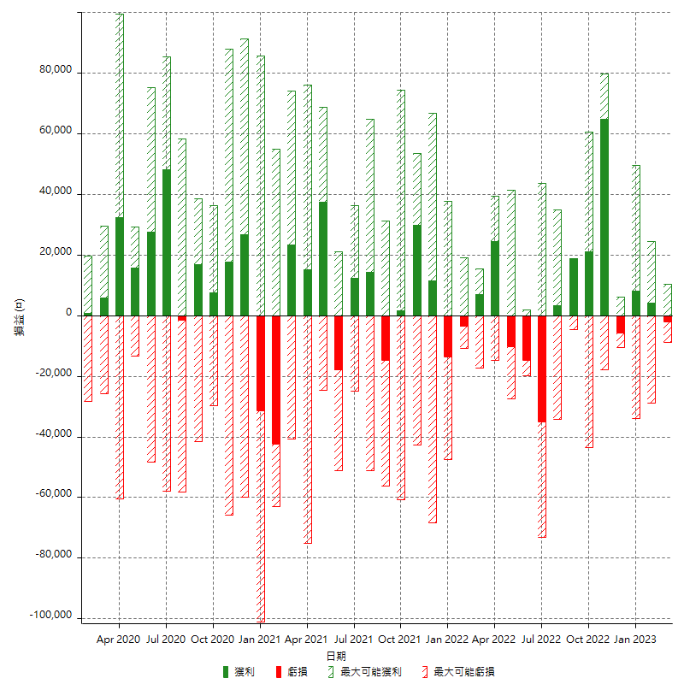

每月獲利和虧損 (%)

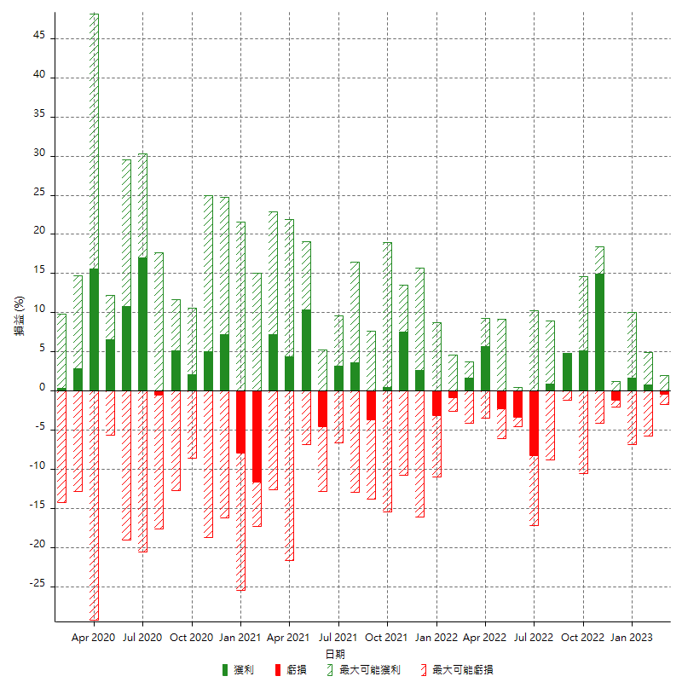

每月累積淨利

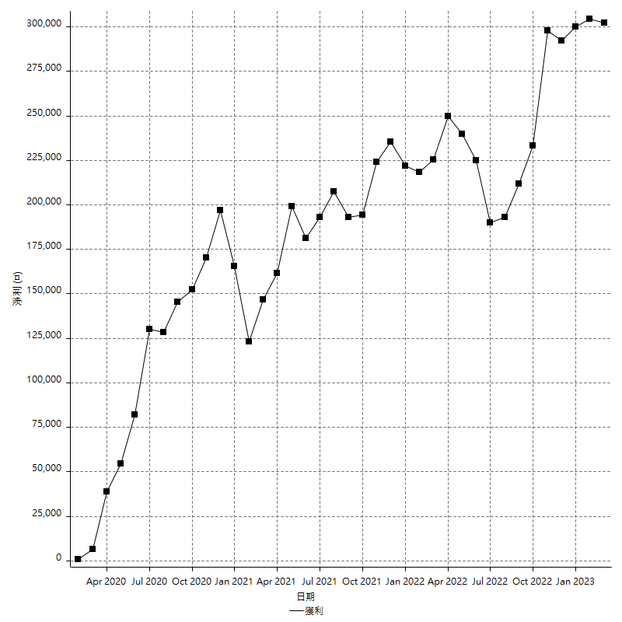

每月平均獲利

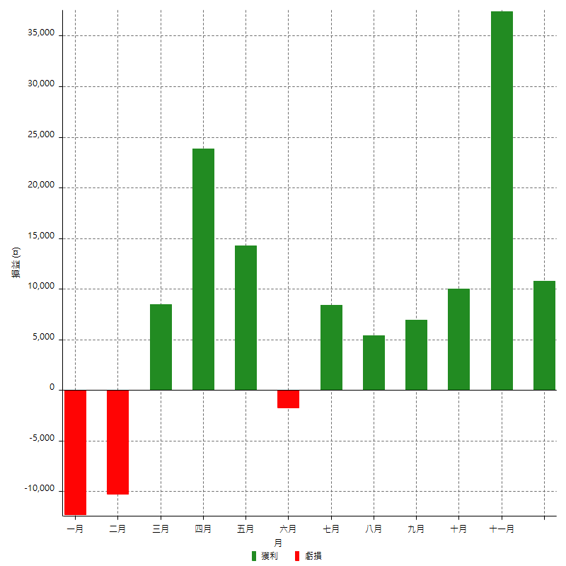

年獲利和虧損

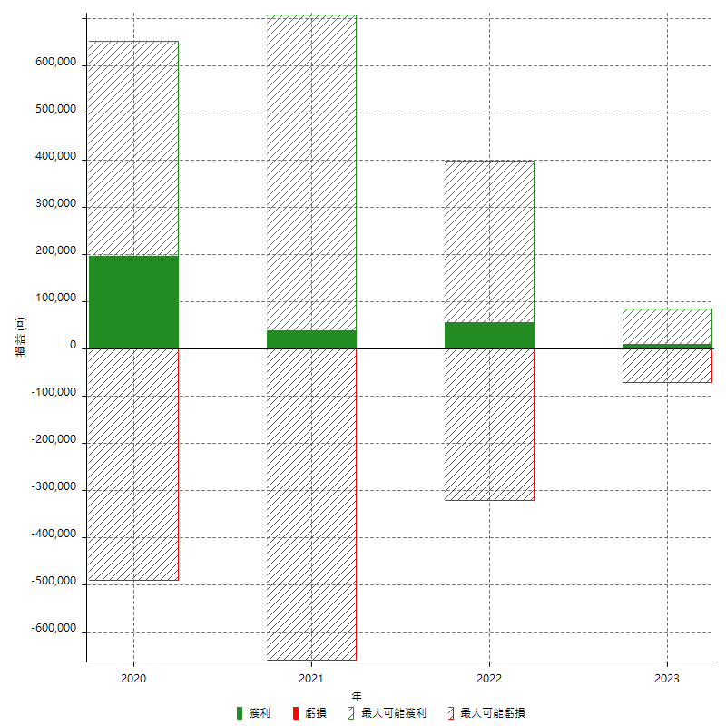

年獲利和虧損 (%)

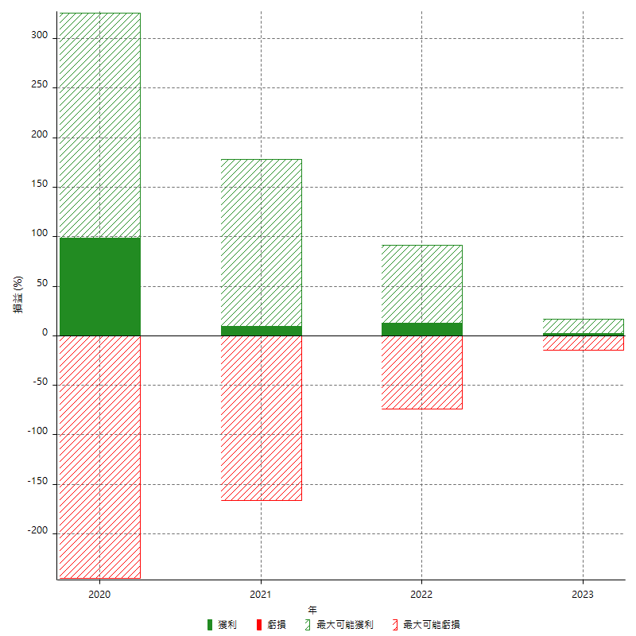

每年累積淨利

